QUESTION
ITEM | LEVEL | NUMBER | QUESTION | ANSWER | A | B | C | D | Đề 01
STATISTICS | EASY | Q1 | Đâu là đại lượng đặc trưng cho trung tâm của dữ liệu? | A | Trung bình | Phương sai | Độ lệch chuẩn | Cả 3 đáp án đều đúng | 1
 |  | Q2 | Đâu là đại lượng đặc trưng cho phân tán của dữ liệu? | A | Hệ số biến đổi | Trung tâm | Mode | Cả 3 đáp án đều đúng | 2
 |  | Q3 | Hệ số biến thiên càng lớn thì? | B | Dữ liệu càng ổn định | Dữ liệu càng biến đổi lớn | Không thể kết luận được | Không có mối quan hệ gì với dữ liệu | 3
 |  | Q4 | Đâu là dữ liệu theo thang đo tỷ lệ? | C | Chiều dài | Tỉ suất sinh thô | GDP | Độ sáng
 |  | Q5 | Theo phương thức đo thì có những loại thang đo nào? | A | Danh nghĩa, thứ bậc, khoảng, tỉ lệ | Liên tục, rời rạc | Danh nghĩa, thứ bậc, liên tục, rời rạc | Liên tục, rời rạc, khoảng, tỉ lệ
 | MEDIUM | Q1 | Để dự đoán về toàn thể và kết luận đặc tính của một dữ liệu. Người ta dùng thông kê gì? | B | Thống kê mô tả | Thống kê suy luận | Thống kê tuyến tính | Cả 3 đáp án đều đúng | 21
 |  | Q2 | Thứ tự phân tích dữ liệu theo thống kê là gì? | B | Thống kê suy luận → Thống kê mô tả | Thống kê mô tả → Thống kê suy luận | Thống kê mô tả → Kết luận | Thống kê suy luận → Kết luận | 22
 |  | Q3 | Chiều cao trung bình của đàn ông Việt Nam là 165cm. Độ lệch chuẩn là 4% chiều cao trung bình. Tính xác suất để ra đường gặp đều là những người đàn ông cao trên 173cm | B | 10.27% | 11.27% | 12.27% | 13.27% | 23
 |  | Q4 | Điểm thi trung bình toán của lớp là 9, độ lệch chuẩn là 1. Điểm thi trung bình Anh của lớp là 9.5, độ lệch chuẩn là 1. Bạn A thi toán được 8, thi Anh được 8.5. Hỏi xác suất bạn ấy đạt điểm môn nào dễ hơn? | C | Toán | Anh | Như nhau | Không xác định được
 |  | Q5 | Số lượng mẫu và thống kê suy luận có mối quan hệ gì với nhau? | C | Mẫu càng nhiều, độ tin cậy càng cao | Với dữ liệu liên tục cần chọn tối thiểu 32 mẫu | Nếu không có sai số phi chọn mẫu thì số lượng mẫu tỉ lệ thuận với độ tin cậy | Cả 3 đáp án đều đúng
 | HARD | Q1 | Trong đánh giá năng lực công đoạn theo 6sigma, sigma càng lớn càng tốt đúng hay sai? | B | Đúng | Sai |  |  | 46
 |  | Q2 | Trong đánh giá năng lực công đoạn theo 6sigma, mức sigma càng lớn càng tốt đúng hay sai? | A | Đúng | Sai
 |  | Q3 | Khi nào năng lực công đoạn đạt 6sigma? | C | Công đoạn phát sinh 3.4 lỗi trên 1 triệu sản phẩm input | Công đoạn phát sinh 3.4 lỗi trên 1 triệu sản phẩm output | Công đoạn có khả năng phát sinh 3.4 lỗi trên 1 triệu cơ hội | Công đoạn có tỉ lệ lỗi 3.4%
$$(\overline{X},s)$$
$$(\overline{X},σ)$$
 |  | Q4 | Kí hiệu (trung bình & độ lệch chuẩn) của mẫu là? | C | (μ, s) | (μ, σ) |  |  | 47
 |  | Q5 |  Hệ số biến thiên của công đoạn A là? | C | 56.23% | 28.27% | 8.87% | 7.98%
DEFINE | EASY | Q1 | Chi phí chất lượng ở mức độ 4δ là bao nhiêu? | D | 25% ~ 40% trong doanh thu | 5% ~ 15% trong doanh thu | 1% trong doanh thu | 15% ~ 25% trong doanh thu
 |  | Q2 | Chi phí chất lượng ở mức độ 6δ là bao nhiêu? | C | 25% ~ 40% trong doanh thu | 5% ~ 15% trong doanh thu | 1% trong doanh thu | 15% ~ 25% trong doanh thu
 |  | Q3 | Số lượng hàng lỗi trên 1 triệu sản phẩm của mức độ 5δ là bao nhiêu? | A | 233 | 6210 | 350 | 3.4 | 6
 |  | Q4 | Phương pháp luận của 6 Sigmal là gì? | D | MAICD | DAICM | DDAIC | DMAIC | 4
 |  | Q5 | Đâu không phải là công cụ 6 sigma khi xác định vấn đề và phạm vi dự án? | A | LOB | FMEA | PARETO | GANTT | 5
 | MEDIUM | Q1 | Đâu không phải là đặc điểm của 6 sigma? | C | Mục tiêu giảm sự biến động , tối đa kết quả kinh doanh | Tiêu điểm là năng lực của quá trình và loại bỏ các biến thể của quá trình | Tiêu điểm là dòng chảy của quá trình | Áp dụng cho mọi lĩnh vực | 24
 |  | Q2 | Mục tiêu của dự án cần thỏa mãn những điều kiện gì? | D | Specific | Measureable | Achievable | SMART | 25
 |  | Q3 | Ai là người phê duyệt dự án 6 Sigma Black Belt? | C | Học viên | Giảng viên BB | Leader | HR
 |  | Q4 | Khi mô tả vấn đề ta sử dụng? | A | 5W2H | CTQ | Gantt chart | Flow chart | 26
 |  | Q5 | Đâu không phải là tool Process mapping? | D | FDPM | MECE | SIPOC | Spaghetti diagram | 27
 |  | Q6 | Đâu là công cụ chính được sử dụng trong phân tích chỉ tiêu đầu ra? | B | DOE, PDCA | QFD, FMEA, Pareto | Gage R&R, FDPM | Cả A & B đều đúng | 28
 |  | Q7 | Công cụ SIPOC và FDPM được sử dụng với mục đích chính là gì? | C | Đánh giá năng lực công đoạn | Đánh giá hệ thống đo lường | Phân tích process | Phân tích tiêu chí đầu ra
 |  | Q8 | Trong đánh giá FMEA, mức độ nguy hiểm có công thức tính là? | C | (Độ nguy kịch + Độ phát sinh) * Độ cảm nhận | (Độ nguy kịch + Độ cảm nhận) * Độ phát sinh | Độ nguy kịch * Độ cảm nhận * Độ phát sinh | (Độ nguy kịch * Độ phát sinh) / Độ cảm nhận
 |  | Q9 | Trong đánh giá FMEA, mức độ nguy hiểm nào thì cần thiết phải xử lí ngay? | D | 1~10 | 10~20 | 20~30 | ≥100 | 25
 |  | Q10 | Process nào sẽ được mô tả trong phương pháp process mapping? | B | Process mục tiêu cần hướng đến | Process hiện tại đang áp dụng | Process đã loại bỏ các rủi ro tiềm ẩn | Process chạy trong điều kiện lí tưởng
 | HARD | Q1 | 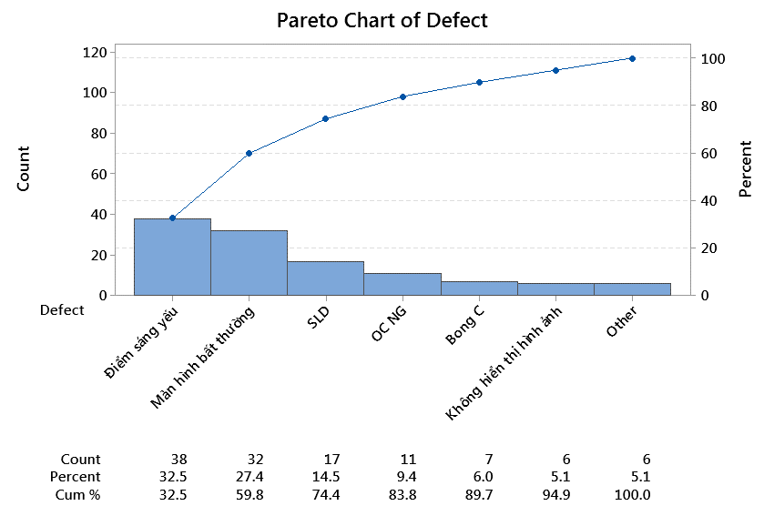 Áp dụng định lí Pareto, phát biểu cho biểu đồ sau? | D | Cần cải tiến lỗi điểm sáng yếu vì là top 1 lỗi của công đoạn | Cần cải tiến lỗi Điểm sáng yếu & Màn hình bất thường vì chiếm 20% số lượng lỗi và thuộc top lỗi của công đoạn | Tiến hành cải tiến tất cả cả lỗi do tỉ lệ lỗi chênh lệch không quá nhiều | Cần cải tiến lỗi Điểm sáng yếu, Màn hình bất thường & SLD (74.4%) để cải thiện khoảng 80% tỉ lệ lỗi công đoạn | 49
 |  | Q2 | Trong quá trình thực hiện dự án cải tiến theo Lean 6sigma, ai là người chịu trách nhiệm chính thực hiện dự án, đưa ra cải tiến và quản lí thành quả? | C | MBB, BB | MBB, Champion | BB, GB | Cả 3 đáp án đều đúng
 |  | Q3 | Đâu là chi phí thuộc COPQ? | D | Chi phí sai hỏng bên trong, chi phí sai hỏng bên ngoài | Chi phí nguyên vật liệu, chi phí nhân công | Chi phí đánh giá thẩm tra, chi phí phòng ngừa | Cả A & C đều đúng | 51
 |  | Q4 | 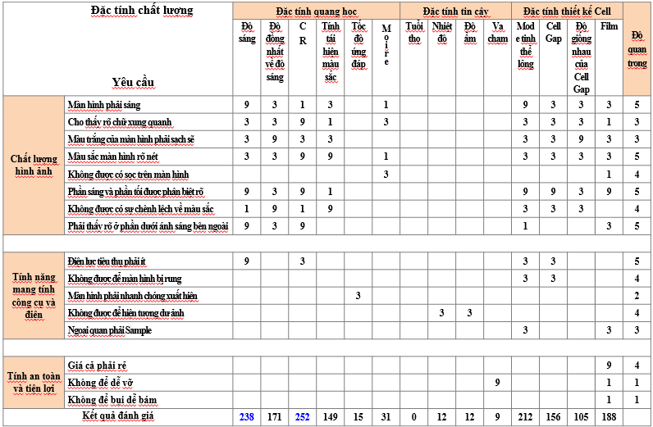 Đây là kết quả của công cụ phân tích nào? | B | SIPOC | QFD | FMEA | Pareto
 |  | Q5 | Trong đánh giá phương pháp FMEA, yếu tố nào có giá trị mức thấp (10) và mức cao (1)? | C | Độ nguy hiểm | Độ nguy kịch | Độ cảm nhận | Độ phát sinh
MEASURE | EASY | Q1 | Nếu đã biết năng lực công đoạn ngắn hạn thì năng lực công đoạn dài hạn sẽ là? | B | Năng lực ngắn hạn + 1.5 | Năng lực ngắn hạn -1.5 | Năng lực ngắn hạn*1.5 | Năng lực ngắn hạn/1.5 | 7
 |  | Q2 | Với dữ liệu rời rạc, ta có thể tính năng lực công đoạn bằng cách nào? | C | Cpk | Ppk | DPMO | Cả 3 đáp án đều đúng | 8
 |  | Q3 | Biến động quan sát được được định nghĩa thế nào là đúng? | A | Biến động thực tế + Biến động đo lường | Biến động trong nhóm + Biến động giữa các nhóm | Người đo + Máy đo | Biến động ngắn hạn + Biến động dài hạn | 9
 |  | Q4 | Gage R&R là kiểm chứng gì? | A | Người đo và máy đo | Hệ thống đo và sản phẩm | Độ lệch, tuyến tính và tính ổn định | Năng lực công đoạn | 10
 |  | Q5 | Khi tiến hành đánh giá Gage R&R số lần đo lặp lại tối thiểu cho từng mẫu đo là bao nhiêu? | A | 2 | 3 | 4 | 5
 |  | Q6 | Phạm trù phân biệt là bao nhiêu thì thích hợp cho việc quản lý process? | C | <5 | =5 | ≥5 | ≤5
 |  | Q7 | Kết quả thực tế đại diện cho tiêu chuẩn trước khi cải tiến của dự án như là khoảng thời gian được ổn định hoá trong khoảng thời gian dài hạn trước khi dự án bắt đầu (Theo cơ bản là sử dụng kết quả thực tế từ 1 ~ 3 tháng) được gọi là gì? | A | Mức chuẩn | Tiêu chuẩn | Dữ liệu nền | Thực trạng
 |  | Q8 | Sử dụng thiết bị đo và linh kiện giống nhau rồi khi tiến hành đo giãn cách thời gian thì đạt được sự chênh lệch trung bình của giá trị đo. Đó là tính chất nào của biến động hệ thống đo lường? | D | Tính lặp lại | Tính tái hiện | Tính tuyến tính | Tính ổn định
 |  | Q9 | Độ lệch chuẩn của dữ liệu bên trong nhóm gọi là gì? | A | σST | σLT | Zbench | P
 |  | Q10 | Theo giáo trình 6sigma GB của công ty LGDVH. Số mẫu tối thiểu cần chuẩn bị để đánh giá Gage R&R là bao nhiêu? | B | 9 | 10 | 11 | 12
 | MEDIUM | Q1 | Trong khoảng ±3δ là 99.73% của toàn bộ dữ liệu. Vậy 99.73% hiểu như thế nào là đúng? | C | Năng suất | Hiệu suất | Xác suất | Năng lực | 29
 |  | Q2 | 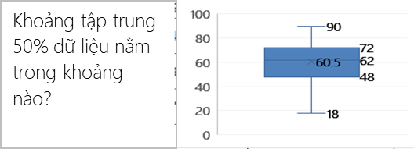 Khoảng tập trung 50% dữ liệu nằm trong khoảng nào? | C | 18~62 | 62~90 | 48~72 | 18~60.5 | 30
 |  | Q3 | 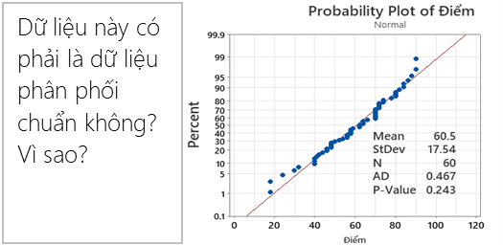 Dữ liệu này có phải phân phối chuẩn không? Vì sao? | B | Không. Vì P-Value > 5% | Có. Vì P-Value > 5% | Không. Vì AD < 1 | Có. Vì AD <1 | 31
 |  | Q4 | Một công đoạn có Cp = 1.33 thì Cpk lớn nhất là? | B | 2.66 | 1.33 | 0.67 | 1 | 32
 |  | Q5 | Một công đoạn có Cpk = 1.33 thì σlevel bằng bao nhiêu? | C | 1.33 | 3 | 4 | 1 | 33
 |  | Q6 | Để nắm rõ mức chuẩn, ta có thể suy ra yếu tố tiềm ẩn hoặc lựa chọn vùng cải tiến tập trung là bước nào trong quy trình suy ra yếu tố tiềm ẩn? | A | Phân tích phân tầng | Brainstorming | Xem xét yếu tố tiềm ẩn | Logic tree | 34
 |  | Q7 | Tiến hành 5why, process mapping.. Rồi đưa ra kết luận về yếu tố tiềm ẩn là bước nào trong quy trình suy ra yếu tố tiềm ẩn? | B | Phân tích phân tầng | Brainstorming | Xem xét yếu tố tiềm ẩn | Logic tree
 |  | Q8 | Xem xét udea được đề ra trên quan điểm MECE rồi mới kiểm tra xem có bị bỏ sot hay trùng lặp không là bước nào trong quy trình suy ra yếu tố tiềm ẩn? | C | Phân tích phân tầng | Brainstorming | Xem xét yếu tố tiềm ẩn | Logic tree
 |  | Q9 | Một công đoạn input 5000ea và bị NG 35ea tương ứng với 4CTQ. DPMO công đoạn này là bao nhiêu? | A | 1750 | 2428 | 3106 | 3784 | 35
 |  | Q10 | Khi lựa chọn thiết bị đo. Độ chính xác của tiêu chuẩn phải gấp tối thiểu bao nhiêu lần độ chính xác của thiết bị đo? | C | 1/10 | 1 | 10 | 100 | 50
 |  | Q11 |  | B | Máy có tuyến tính do P(slope) và P(constant) > 5%. %Linearity < 5% | Máy không có tuyến tính do P(slope) và P(constant) > 5%. %Linearity < 5% | Không thể sử dụng máy này được vì R-Sq - 0.6% | Không thể sử dụng máy do P < 5%
 |  | Q12 | Là biến động mà chịu ảnh hưởng do nguyên nhân bất thường trong process, và vấn đề dịch chuyển giá trị trung bình, yếu tố quản lý, nguyên nhân bất thường(có thể cải tiến đơn thuần), chi phí thấp. Đây là khái niệm của biến động nào? | A | Biến động giữa các nhóm | Biến động trong nhóm | Biến động thực tế | Biến động đo lường
 |  | Q13 | Là biến động mà chịu ảnh hưởng từ nguyên nhân bất ngờ, đa số nhân tố (trivial many) nhỏ nhặt trong process, vấn đề phân tán, yếu tố kỹ thuật , nguyên nhân bất ngờ(Khó cải tiến đơn thuần), chi phí cao | B | Biến động giữa các nhóm | Biến động trong nhóm | Biến động thực tế | Biến động đo lường
 |  | Q14 | Độ chính xác trong MSA bao gồm? | B | Tính tái hiện, tính lặp lại | Độ lệch, tính tuyến tính, tính ổn định | Biến động đo lường | Biến động thực tế
 |  | Q15 | Độ tinh xảo trong MSA bao gồm? | A | Tính tái hiện, tính lặp lại | Độ lệch, tính tuyến tính, tính ổn định | Biến động đo lường | Biến động thực tế
 |  | Q16 | Tính năng lực công đoạn CP biết rằng : đầu vào cung cấp 14.723 tấm Cell số lượng hàng đạt sau công đoạn CP là 13,612 sản phẩm. Công đoạn CP có các nguy cơ lỗi (CTQ) là: dán lệch POL, xước cell, dị vật cell, dán lệch PCB, Pannel gãy. | B | 3.50 ~ 3.55 | 3.65 ~ 3.70 | 3.70 ~ 3.75 | 3.75 ~ 3.80 | 48
 | HARD | Q1 | Hãy đánh giá hệ thống máy móc dựa vào kết quả này
 |  |  | 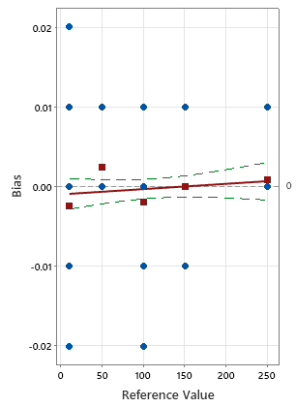 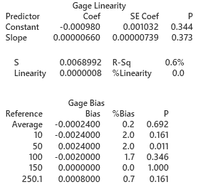 | D | Gage Linearity cho kết quả tốt và Gage Bias cho kết quả không tốt | Gage Bias cho kết quả tốt và Gage Linearity cho kết quả không tốt | Cả Gage Bias và Gage Linearity đều không tốt | Cả Gage Bias và Gage Linearity đều tốt | 52
 |  | Q2 | (1) và (2) thể hiện tính chất gì của dữ liệu?
 |  |  | 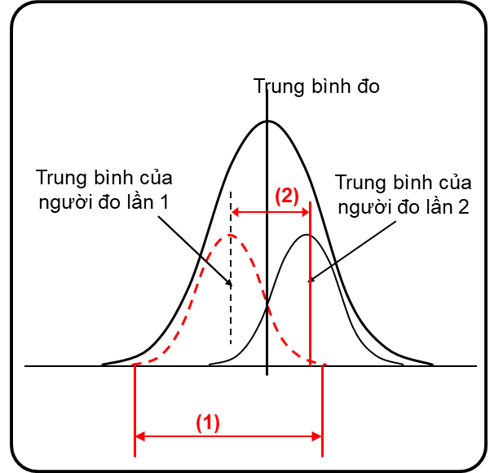 | A | (1) Tính lặp lại (2) Tính tái hiện | (1) Tính tái hiện (2) Tính lặp lại | (1) Tính ổn định (2) Tính tái hiện | (1) Tính lặp lại (2) Tính chính xác | 53
 |  | Q3 | Nhận xét nào về dữ liệu là đúng nhất?
A
C
Giá trị
đúng
Kiểm tra viên A
Kiểm tra viên B
Giá trị
đúng
Kiểm tra viên A
Kiểm tra viên B
Kiểm tra viên C
B
Kiểm tra viên C
A
B
C
(1)
(2)
 |  |  |  | B | (1) Tính lặp lại tốt (2) Tính tái hiện tốt | (1) Tính tái hiện tốt (2) Tính tái hiện không tốt | (1) Tính lặp lại tốt (2) Tính lặp lại không tốt | (1) Tính tái hiện không tốt (2) Tính lặp lại không tốt | 54
 |  | Q4 | Chọn đánh giá đúng nhất cho hệ thống đo lường này? (Total Gage < 20%)
 |  |  |  | C | Hệ thống không thể sử dụng được và cần phải cải tiến máy móc do NODC = 4 | Hệ thống tốt và có thể sử dụng được | Hệ thống không thể sử dụng được do NODC <5 và Totage Gage > 20%. Muốn cải tiến hệ thống ta cần tập trung vào kiểm tra lại sự tương tác giữa người và sản phẩm | Hệ thống không thể sử dụng được do NODC <5 và Totage Gage > 20%. Muốn cải tiến hệ thống ta cần tập trung vào kiểm mối tương quan giữa người và máy | 55
 |  | Q5 | Hiểu thế nào cho đúng nhất về bài đánh giá năng lực công đoạn dựa vào dữ liệu dưới đây?
 |  |  | 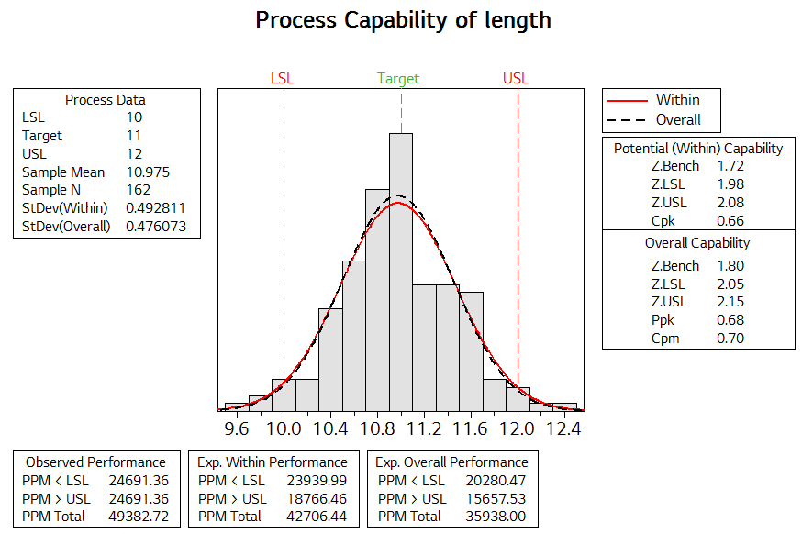 | D | Năng lực công đoạn tương đối kém (Cpk=0.66). Tuy nhiên sự phân phối của dữ liệu tương đối chuẩn. Do đó muốn nâng cao năng lực công đoạn ta cần tập trung vào để cải tiến độ tinh xảo | Năng lực công đoạn tương đối kém (PPM = 35938). Tuy nhiên sự phân phối của dữ liệu tương đối chuẩn. Do đó muốn nâng cao năng lực công đoạn ta cần tập trung vào để cải tiến độ chính xác | Năng lực công đoạn tương đối kém (PPM =42706). Tuy nhiên sự phân phối của dữ liệu tương đối chuẩn. Do đó muốn nâng cao năng lực công đoạn ta cần tập trung vào để cải tiến độ tinh xảo | Năng lực công đoạn tương đối kém (Ppk=0.68). Tuy nhiên sự phân phối của dữ liệu tương đối chuẩn. Do đó muốn nâng cao năng lực công đoạn ta cần tập trung vào để cải tiến độ chính xác | 56
Analyze | EASY | Q1 | Các công cụ phân tích dùng cho dữ liệu liên tục là? | B | 1 sample T, 1 Propotion, 2 Sample T | 1 sample T, Paired T, 2 Sample T | 1 Propotion, 2 Propotion, Chi square | 1 Propotion, 2 Propotion, ANOVA | 11
 |  | Q2 | Các công cụ phân tích dùng cho dữ liệu rời rạc là? | C | 1 sample T, 1 Propotion, 2 Sample T | 1 sample T, Paired T, 2 Sample T | 1 Propotion, 2 Propotion, Chi square | 1 Propotion, 2 Propotion, ANOVA | 12
 |  | Q3 | Có mấy loại giả thuyết trong phân tích định lượng? | B | 1 | 2 | 3 | 4 | 13
 |  | Q4 | Các công cụ để kiểm định giá trị trung bình là: | B | 1 sample T, 1 Propotion, 2 Sample T | 1 sample T, , 2 Sample T, ANOVA | 1 Propotion, 2 Propotion, Chi square | 1 Propotion, 2 Propotion, ANOVA | 14
 |  | Q5 | Các công cụ kiểm định tính tương quan giữa các biến số là: | C | 1 Propotion, 2 Propotion, Chi square | 1 Propotion, 2 Propotion, ANOVA | Correlation, Regression | Correlation, Regression, ANOVA | 15
 |  | Q6 | Hai biến số không có quan hệ tương quan khi hệ số tương quan là ? | A | < 0.4 | > 0.8 | 0.4 ~ 0.8 | 0.8 ~ 1.0
 |  | Q7 | Hai biến số có quan hệ tương quan thấp khi hệ số tương quan là ? | C | < 0.4 | > 0.8 | 0.4 ~ 0.8 | 0.8 ~ 1.0
 |  | Q8 | Hai biến số có quan hệ tương quan cao khi hệ số tương quan là ? | B | < 0.4 | > 0.8 | 0.4 ~ 0.8 | 0.8 ~ 1.0
 | MEDIUM | Q1 | Muốn so sánh điểm thi trung bình của 1 lớp có cao hơn mức điểm tiêu chuẩn là 70đ hay không thì sử dụng công cụ phân tích là : | A | 1 Sample T | 2 Sample T | Paired Sample T | ANOVA
 |  | Q2 | 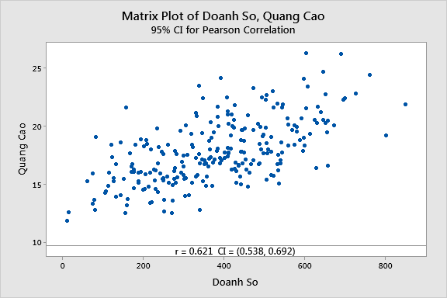 Kết quả phân tích giữa doanh số bán hàng và tiền quảng cáo như bảng sau, chọn kết luận đúng? | B | Số tiền quảng cáo không ảnh hưởng đến doanh số | Số tiền quảng cáo ảnh hưởng thấp đến doanh số | Doanh số = 0.621 * Tiền quảng cáo | Tiền quảng cáo = (0.538 ~ 0.692) * Doanh số | 36
p₁: Tỷ lệ lỗi trước cải tiến
p₂: Tỷ lệ lỗi sau cải tiến
Null hypothesis H₀: p₁ - p₂ = 0
Alternative hypothesis H₁: p₁ - p₂ < 0
T-Value DF P-Value
-8.36 158 0.000
 |  | Q3 | Cho kết quả phân tích tỷ lệ lỗi trước và sau cải tiến. Chọn kết luận đúng? | B | Tỷ lệ lỗi trước và sau không có sự khác biệt | Cải tiến không có hiệu quả | Cải tiến có hiệu quả | Tỷ lệ lỗi sau cải tiến đã giảm về 0% | 37
 |  | Q4 | 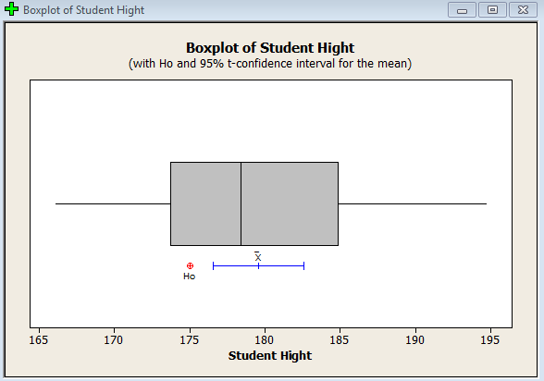 Dữ liệu sau đây thuộc giả thuyết nào? | B | Giả thuyết không (H0) | Giả thuyết nghịch (Ha) | Giả thuyết thuận | Không xác định được | 38
 |  | Q5 | Câu 5. Có 2 lớp học 6 Sigma: A (dành cho đối tượng Onboard) và B (dành cho những nhân viên đang làm việc tại LGDVH). Để kiểm chứng xem lớp học nào có thành tích tốt hơn, người ta đã thống kê số lượng học viên bị trượt bài test trong tổng số học viên của cả 2 lớp và phân tích. Hãy chọn công cụ phân tích phù hợp để kiểm chứng giả thuyết trên. | B | 2-Sample T | 2 – Propotion | Paired - T | Chi-Square
 |  | Q6 | 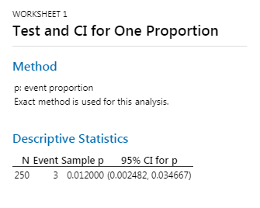 Câu 6. Kết quả kiểm tra 250 mẫu một lô hàng tại bộ phận IQC phát hiện 3 sản phẩm NG. Nếu giữ nguyên điều kiện sản xuất thì tỷ lệ lỗi của lô sản phẩm tiếp theo Có thể là: | C | 0.00% | 0.012% | 3.46% | Không xác định được
 |  | Q7 | Câu 7. Có 3 chi nhánh bán hàng 1,2,3 bán các loại mặt hàng Quần, Áo, Giày, Mũ. Kết quả bán hàng của các loại mặt hàng của các chi nhánh như trong bảng phân tích. Chọn kết luận đúng: | C | Với mặt hàng áo, chi nhánh 3 đang bán tốt nhất | Trong chi nhánh 3, mặt hàng mũ đang bán tốt nhất | Với mặt hàng giày, chi nhánh 2 đang bán tốt nhất | Trong chi nhánh 1, mặt hàng quần đang bán tốt nhất
 |  | Q8 | 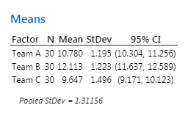 Câu 8. Cho kết quả phân tích về thời gian tăng ca (OT) trung bình của 3 Team. Chọn kết luận đúng: | B | Không có sự khác biệt về thời gian OT trung bình của cả 3 Team | Có sự khác biệt về thời gian OT trung bình của cả 3 Team | Team A và Team B có thời gian OT trung bình giống nhau và cao hơn Team C | Team A và Team C có thời gian OT trung bình là giống nhau và thấp hơn Team B
 |  | Q9 | 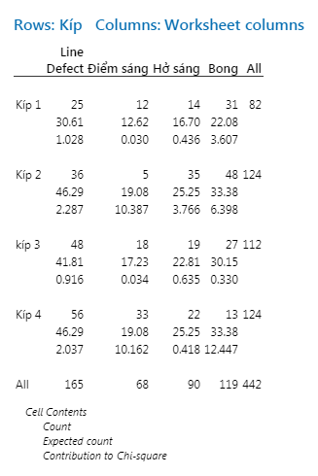 Câu 9. Kết quả phân tích số lượng lỗi của 4 kíp làm việc như bảng phân tích. Chọn kết luận đúng | B | Lỗi điểm sáng của kíp 2 đang làm tốt nhất | Lỗi Bong của kíp 4 đang làm tốt nhất | Lỗi Bong của kíp 2 đang làm kém nhất | Lỗi Line Defect của kíp 1 đang làm kém nhất
 |  | Q10 | Câu 10. Giả định nhân viên tại LGDVH học 6 Sigma tốt hơn các nhân viên làm việc tại HQ. Người ta đã điều tra số nhân viên của LGDVH có điểm bài test không đạt yêu cầu trên tổng số nhân viên tham gia khóa học 6Sigma. Có thể khẳng định rằng nhân viên LGDVH học tốt hơn nhân viên tại HQ hay không? Tỉ lệ nhân viên có điểm bài test không đạt tại HQ = 40%, (α = 5%). | B | 1 Sample T | 1 Propotion | 2 Sample T | 2 Propotion
 |  | Q11 | 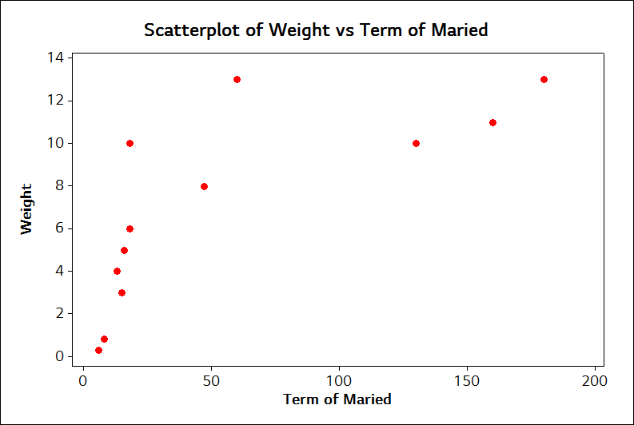 Câu 11. Cho kết quả phân tích, chọn kết luận đúng | C | Có sự tương quan cao giữa thời gian kết hôn và cân nặng | Hệ số tương quan giữa thời gian kết hôn và cân nặng là 0.006 | Có sự tương quan giữa thời gian kết hôn và cân nặng | "Cân nặng" = 0.742 * "thời gian sau kết hôn"
 |  | Q12 | Câu 12. Có 2 Vendor A và B cùng cung cấp vật liệu Cell đầu vào cho LGD. Có giả thuyết cho rằng chất lượng vật liệu của Vendor A tốt hơn Vendor B. Người ta đi thống kê số lượng Cell bị hỏng trong tổng số Cell cung cấp của cả 2 Vendor trong 1 tháng và đem đi phân tích. Chọn công cụ phân tích để kiểm chứng giả thuyết trên. | D | 1 Sample T | 2 Sample T | 1 Propotion | 2 Propotion
 | HARD | 1 | 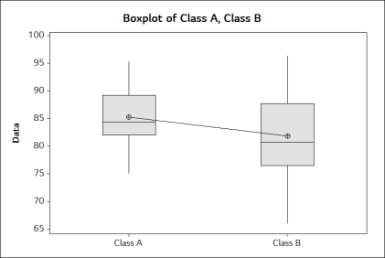 Cho Kết quả phân tích về điểm thi của 2 lớp A và B. Kết luận nào sau đây là đúng: | C | Có sự khác biệt về trung bình điểm thi của 2 lớp | Điểm trung bình của lớp A cao hơn của lớp B | Điểm thi của lớp A đồng đều hơn so với lớp B | Trung bình điểm thi của 2 lớp là giống nhau | 57
 |  | 2 | Một lô sản phẩm có tỷ lệ lỗi như kết quả phân tích. Nhóm cải tiến áp dụng các biện pháp cải tiến có hiệu quả để làm giảm tỷ lệ lỗi, vậy tỷ lệ lỗi sau cải tiến có thể là: | A | 0.20% | 0.25% | 1.20% | 3.47% | 58
 |  | 3 | 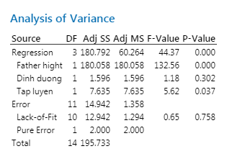 Cho kết quả phân tích giữa các biến số với chiều cao của trẻ em. Hãy cho biết những yếu tố nào có ảnh hưởng đến chiều cao của trẻ em. | C | Chiều cao của bố (Father hight) | Chiều cao của bố (Father hight) và Dinh Dưỡng | Chiều cao của bố (Father hight) và Chế độ Tập Luyện | Cả 3 yếu tố: Chiều cao của bố, Dinh Dưỡng, Tập Luyện | 59
 |  | 4 | 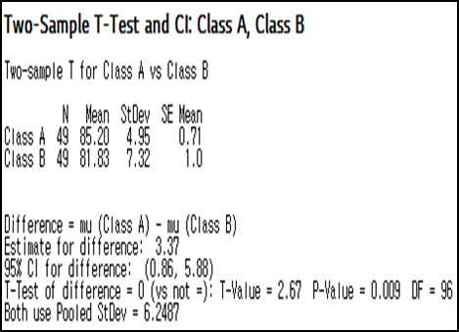 Cho Kết quả phân tích về điểm thi của 2 lớp A và B. Kết luận giả thuyết là gì? | B | Giả thuyết không | Giả thuyết nghịch | Giả thuyết thuận | Không xác định được | 60
IMPROVE | EASY | Q1 | Để làm tăng độ tin cậy của DOE, ta có thể áp dụng nguyên lý nào? | B | Nguyên lý trực giao | Nguyên lý lặp lại | Nguyên lý random | Nguyên lý chính xác | 16
 |  | Q2 | Để tiết kiệm thử nghiệm và thu được kết quả chính xác trong DOE, ta cần áp dụng nguyên lý nào? | A | Nguyên lý trực giao | Nguyên lý lặp lại | Nguyên lý random | Nguyên lý chính xác | 17
 |  | Q3 | Chọn đáp án đúng về nội dung của các bước trong phương pháp luận 6 sigma? | B | Define : Tìm ra yếu tố nguy kịch | Measure : Tính năng lực và thiết lập mục tiêu | Analyze : Chọn CTQ | Improve : Tìm phương án cải thiện và kiểm soát dữ liệu
 |  | Q4 | Tìm ra nội dung không phù hợp trong các giai đoạn của phương pháp DMAIC? | B | Define: Xác định vấn đề, ý kiến của khách hàng, và mục tiêu dự án một cách cụ thể | Control: Khảo sát tìm ra nguyên nhân gây khuyết tật hay hỏng hóc sản phẩm | Analize: Phân tích dữ liệu nhằm khảo sát và phát hiện ra các mối quan hệ nguyên nhân và kết quả, xác định nguyên nhân một cách cụ thể | Improve: Nâng cao hay tối ưu hóa quá trình hiện tại dựa trên dữ liệu phân tích sử dụng các kỹ thuật như thiết kế thử nghiệm hoặc loại bỏ những sai hỏng
 |  | Q5 | Đâu không phải là nguyên tắc của việc động não? | A | Phê phán quan điểm của người khác | Suy nghĩ phóng khoáng | Phát triển ý tưởng của người khác | Mưu cầu lượng hơn chất
 | MEDIUM | Q1 | Tool nào sau đây không được sử dụng trong phần Improve? | D | Brainstorming | Pugh Matrix | Design Of Experiments | Benchmarking | 39
 |  | Q2 | Đâu là nội dung của sơ đồ C&E Diagram? | C | Thể hiện quy trình sản xuất hiện tại của sản phẩm | Thể hiện tỷ lệ lỗi & mức Sigma hiện tại của quy trình | Thể hiện mối liên hệ giữa các yếu tố đầu vào và các kết quả đầu ra | Cả A,B,C đều sai | 40
 |  | Q3 | Cho bảng phân tích kết quả DOE như sau. Yếu tố hoặc tương tác nào ảnh hưởng lớn nhất đến giá trị kết quả ? | A | Thời gian | Nhiệt độ | Lượng súp | Cả A,B,C đều đúng | 41
X1
X2
X3
 |  | Q4 | Cho bảng phân tích kết quả DOE. Tính ảnh hưởng của yếu tố X2 tới kết quả? | A | X2 = 242.5 | X2 = 424.5 | X2 = 224.5 | X2 = 252.5 | 42
X1
X2
X3
 |  | Q5 | 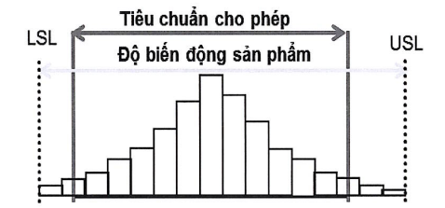 Đối với dạng biểu đồ sau có thể tiến hành cải tiến theo phương pháp nào? | D | Cải tiến lại quá trình sản xuất | Tăng cường việc kiểm tra | Nới rộng tiêu chuẩn sản phẩm | Cả A,B,C đều đúng
CONTROL | EASY | Q1 | Đặc trưng nào sau đây không được biểu diễn trong Boxplot? | C | Q1,Q3 | Outlier | Độ lệch chuẩn | Giá trị trung tâm | 18
 |  | Q2 | Lập biểu đồ control để kiểm soát tỷ lệ lỗi mỗi ngày, mỗi ngày sản lượng sản xuất không giống nhau và do số lượng nhân viên kiểm tra không đủ, nên người ta lấy ngẫu nhiên 500 sản phẩm/ngày để kiểm tra . Ta sử dụng loại sơ đồ Control nào? | B | Sơ đồ Xbar – R | Sơ đồ nP | Sơ đồ I-MR | Sơ đồ P | 19
 |  | Q3 | Na El-Ji hàng ngày đo chiều dài của panel. Đo giá trị, tự động lưu và sử dụng cái này để vẽ đường giới hạn quản lý mà muốn quản lý. Vậy Na El-ji vẽ đường giới hạn theo sơ đồ quản lý nào? | B |  |  |  | nP | 20
 |  | Q4 | Tuấn chọn ba points đo trên LCM, đo độ dày hàng ngày. Đo giá trị, tự động lưu và sử dụng cái này để vẽ đường giới hạn quản lý mà muốn quản lý. Vậy Tuấn vẽ đường giới hạn theo sơ đồ quản lý nào? | A |  |  |  | nP
 |  | Q5 | Lập biểu đồ control để kiểm soát tỷ lệ lỗi mỗi ngày, mỗi ngày sản lượng không giống nhau. Ta sử dụng loại sơ đồ Control nào? | D | Sơ đồ Xbar – R | Sơ đồ nP | Sơ đồ I-MR | Sơ đồ P
 | MEDIUM | Q1 | Đâu là dạng biểu đồ thể hiện trạng thái ổn định của công đoạn? | A |  |  |  |  | 43
 |  | Q2 | 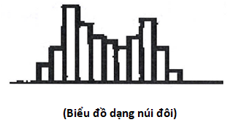 Các nguyên nhân nào của dữ liệu có thể gây ra dạng phân bố của dạng biểu đồ sau? | D | Dữ liệu với 2 chương trình gia công khác nhau. | Dữ liệu với 2 dụng cụ đo khác nhau | Dữ liệu với 2 người đo khác nhau | Cả A,B,C đều đúng | 44
 |  | Q3 | Biểu đồ nào thể hiện trạng thái phát sinh bất thường của công đoạn? | B |  |  |  |  | 45
 |  | Q4 |  Trong 8 mức độ phán đoán biến động dữ liệu, hình dưới đây biểu thị loại nào? | D | Nghiêng | Run | Điểm Break | Tính chu kì
 |  | Q5 | Trong 8 mức độ phán đoán biến động dữ liệu, hình dưới đây biểu thị loại nào? | C | Nghiêng | Run | Điểm Break | Tính chu kì

QUESTION XXX
ITEM | LEVEL | NUMBER | QUESTION | ANSWER | A | B | C | D | Đề 01 | Giải thích
STATISTICS | EASY | Q1 | Đâu là đại lượng đặc trưng cho trung tâm của dữ liệu? | A | Trung bình | Phương sai | Độ lệch chuẩn | Cả 3 đáp án đều đúng | 1 | Có 3 đặc trưng cho trung tâm dữ liệu: Trung bình, Trung vị(Giá trị giữa), Mode
 |  | Q2 | Đâu là đại lượng đặc trưng cho phân tán của dữ liệu? | A | Hệ số biến đổi | Trung tâm | Mode | Cả 3 đáp án đều đúng | 2 | Có 5 đặc trưng cho phân tán của dữ liệu: Phương sai, Độ lệch chuẩn, Khoảng biến thiên, Tứ phân vị, Hệ số biến thiên(Hệ số biến đổi)
 |  | Q3 | Hệ số biến thiên càng lớn thì? | B | Dữ liệu càng ổn định | Dữ liệu càng biến đổi lớn | Không thể kết luận được | Không có mối quan hệ gì với dữ liệu | 3 | hệ số biến thiên = Độ lệch chuẩn/ Trung bình. Hệ số biến thiên lớn --> Độ lệch chuẩn lớn --> Dữ liệu biến đổi lớn
 |  | Q4 | Đâu là dữ liệu theo thang đo tỷ lệ? | C | Chiều dài | Tỉ suất sinh thô | GDP | Độ sáng |  | Đề sai, bỏ qua
 |  | Q5 | Theo phương thức đo thì có những loại thang đo nào? | A | Danh nghĩa, thứ bậc, khoảng, tỉ lệ | Liên tục, rời rạc | Danh nghĩa, thứ bậc, liên tục, rời rạc | Liên tục, rời rạc, khoảng, tỉ lệ
 | MEDIUM | Q1 | Để dự đoán về toàn thể và kết luận đặc tính của một dữ liệu. Người ta dùng thông kê gì? | B | Thống kê mô tả(tổng hợp lại dữ liệu) | Thống kê suy luận | Thống kê tuyến tính | Cả 3 đáp án đều đúng | 21
 |  | Q2 | Thứ tự phân tích dữ liệu theo thống kê là gì? | B | Thống kê suy luận → Thống kê mô tả | Thống kê mô tả → Thống kê suy luận | Thống kê mô tả → Kết luận | Thống kê suy luận → Kết luận | 22
 |  | Q3 | Chiều cao trung bình của đàn ông Việt Nam là 165cm. Độ lệch chuẩn là 4% chiều cao trung bình. Tính xác suất để ra đường gặp đều là những người đàn ông cao trên 173cm | B | 10.27% | 11.27% | 12.27% | 13.27% | 23 | Bước 1. Xác định độ lệch chuẩn: = 165*4/100= 6.6cm Bước 2. Chuyển sang PP chuẩn tắc: (173-165)/6.6= 1.21 sigma Bước 3. Tra bảng xác suất (1.13 *10^-1) *100
 |  | Q4 | Điểm thi trung bình toán của lớp là 9, độ lệch chuẩn là 1. Điểm thi trung bình Anh của lớp là 9.5, độ lệch chuẩn là 1. Bạn A thi toán được 8, thi Anh được 8.5. Hỏi xác suất bạn ấy đạt điểm môn nào dễ hơn? | C | Toán | Anh | Như nhau | Không xác định được |  | Bước 1. Chuyển sang PP chuẩn tắc: Điểm Toán: (8-9)/1= -1 sigma Điểm Anh: (8.5-9.5)/1 = -1 sigma Bước 2. So sánh: Kết luận: Cùng mức -1 sigma nên xác suất xảy ra như nhau Lưu ý. Càng gần giá trị trung bình thì xác suất xảy ra càng lớn.
 |  | Q5 | Số lượng mẫu và thống kê suy luận có mối quan hệ gì với nhau? | C | Mẫu càng nhiều, độ tin cậy càng cao | Với dữ liệu liên tục cần chọn tối thiểu 32 mẫu | Nếu không có sai số phi chọn mẫu thì số lượng mẫu tỉ lệ thuận với độ tin cậy | Cả 3 đáp án đều đúng
 | HARD | Q1 | Trong đánh giá năng lực công đoạn theo 6sigma, sigma(độ lệch chuẩn) càng lớn càng tốt đúng hay sai? | B | Đúng | Sai |  |  | 46
 |  | Q2 | Trong đánh giá năng lực công đoạn theo 6sigma, mức sigma càng lớn càng tốt đúng hay sai? | A | Đúng | Sai
 |  | Q3 | Khi nào năng lực công đoạn đạt 6sigma? | C | Công đoạn phát sinh 3.4 lỗi trên 1 triệu sản phẩm input | Công đoạn phát sinh 3.4 lỗi trên 1 triệu sản phẩm output | Công đoạn có khả năng phát sinh 3.4 lỗi trên 1 triệu cơ hội | Công đoạn có tỉ lệ lỗi 3.4%
$$(\overline{X},s)$$
$$(\overline{X},σ)$$
 |  | Q4 | Kí hiệu (trung bình & độ lệch chuẩn) của mẫu là? | C | (μ, s) | (μ, σ) [Tổng thể] |  |  | 47
 |  | Q5 | Hệ số biến thiên của công đoạn A là? | C | 56.23% | 28.27% | 8.87% căn bậc 2(Phương sai)/ Mean | 7.98% |  | Hệ số biến thiên = Độ lệch chuẩn / Trung bình = Căn bậc hai của Phương sai/ Trung bình = Căn bậc hai(40.15)/71.40 Phương sai: Variance Trung bình: Mean
 |  | Q6 | Một công ty nước giải khát tuyên bố Thể tích lượng nước đóng chai do họ sản xuất là 330ml. Kết quả test lượng nước của 5 chai nước như hình. Công ty đó đưa ra kết luận đúng hay sai | B | Sai | Đúng | Chưa thể kết luận
DEFINE | EASY | Q1 | Chi phí chất lượng ở mức độ 4δ là bao nhiêu? | D | 25% ~ 40% trong doanh thu (3) | 5% ~ 15% trong doanh thu (5) | 1% trong doanh thu | 15% ~ 25% trong doanh thu (4)
 |  | Q2 | Chi phí chất lượng ở mức độ 6δ là bao nhiêu? | C | 25% ~ 40% trong doanh thu | 5% ~ 15% trong doanh thu | 1% trong doanh thu | 15% ~ 25% trong doanh thu
 |  | Q3 | Số lượng hàng lỗi trên 1 triệu sản phẩm của mức độ 5δ là bao nhiêu? | A | 233 (5) | 6210 (4) | 350 | 3.4 (6) | 6
 |  | Q4 | Phương pháp luận của 6 Sigmal là gì? | D | MAICD | DAICM | DDAIC | DMAIC | 4
 |  | Q5 | Đâu không phải là công cụ 6 sigma khi xác định vấn đề và phạm vi dự án? | A | LOB | FMEA | PARETO | GANTT | 5
 | MEDIUM | Q1 | Đâu không phải là đặc điểm của 6 sigma? | C | Mục tiêu giảm sự biến động , tối đa kết quả kinh doanh | Tiêu điểm là năng lực của quá trình và loại bỏ các biến thể của quá trình | Tiêu điểm là dòng chảy của quá trình | Áp dụng cho mọi lĩnh vực | 24
 |  | Q2 | Mục tiêu của dự án cần thỏa mãn những điều kiện gì? | D | Specific | Measureable | Achievable | SMART | 25 | S: Specific(Xác định cụ thể đối tượng) M: Measureable(Có thể đo lường được) A: Achievable(Có thể đạt được) R: Relevant(Có liên quan đến công việc cụ thể) T: Time-bound(Có thời gian cụ thể)
 |  | Q3 | Ai là người phê duyệt dự án 6 Sigma Black Belt? | C | Học viên | Giảng viên BB | Leader | HR
 |  | Q4 | Khi mô tả vấn đề ta sử dụng? | A | 5W2H | CTQ | Gantt chart | Flow chart | 26
 |  | Q5 | Đâu không phải là tool Process mapping? | D | FDPM | MECE | SIPOC | Spaghetti diagram | 27
 |  | Q6 | Đâu là công cụ chính được sử dụng trong phân tích chỉ tiêu đầu ra? | B | DOE, PDCA | QFD, FMEA, Pareto | Gage R&R, FDPM | Cả A & B đều đúng | 28
 |  | Q7 | Công cụ SIPOC và FDPM được sử dụng với mục đích chính là gì? | C | Đánh giá năng lực công đoạn | Đánh giá hệ thống đo lường | Phân tích process | Phân tích tiêu chí đầu ra
 |  | Q8 | Trong đánh giá FMEA, mức độ nguy hiểm có công thức tính là? | C | (Độ nguy kịch + Độ phát sinh) * Độ cảm nhận | (Độ nguy kịch + Độ cảm nhận) * Độ phát sinh | Độ nguy kịch * Độ cảm nhận * Độ phát sinh | (Độ nguy kịch * Độ phát sinh) / Độ cảm nhận
 |  | Q9 | Trong đánh giá FMEA, mức độ nguy hiểm nào thì cần thiết phải xử lí ngay? | D | 1~10 | 10~20 | 20~30 | ≥100 | 25
 |  | Q10 | Process nào sẽ được mô tả trong phương pháp process mapping? | B | Process mục tiêu cần hướng đến | Process hiện tại đang áp dụng | Process đã loại bỏ các rủi ro tiềm ẩn | Process chạy trong điều kiện lí tưởng
 | HARD | Q1 | Áp dụng định lí Pareto, phát biểu cho biểu đồ sau? | D | Cần cải tiến lỗi điểm sáng yếu vì là top 1 lỗi của công đoạn | Cần cải tiến lỗi Điểm sáng yếu & Màn hình bất thường vì chiếm 20% số lượng lỗi và thuộc top lỗi của công đoạn | Tiến hành cải tiến tất cả cả lỗi do tỉ lệ lỗi chênh lệch không quá nhiều | Cần cải tiến lỗi Điểm sáng yếu, Màn hình bất thường & SLD (74.4%) để cải thiện khoảng 80% tỉ lệ lỗi công đoạn | 49 | Nguyên lí Pareto: 80% kết quả đến từ 20% nguyên nhân.
 |  | Q2 | Trong quá trình thực hiện dự án cải tiến theo Lean 6sigma, ai là người chịu trách nhiệm chính thực hiện dự án, đưa ra cải tiến và quản lí thành quả? | C | MBB, BB | MBB, Champion | BB, GB | Cả 3 đáp án đều đúng
 |  | Q3 | Đâu là chi phí thuộc COPQ? | D | Chi phí sai hỏng bên trong, chi phí sai hỏng bên ngoài | Chi phí nguyên vật liệu, chi phí nhân công | Chi phí đánh giá thẩm tra, chi phí phòng ngừa | Cả A & C đều đúng | 51
 |  | Q4 | Đây là kết quả của công cụ phân tích nào? | B | SIPOC | QFD | FMEA | Pareto
 |  | Q5 | Trong đánh giá phương pháp FMEA, yếu tố nào có giá trị mức thấp (10) và mức cao (1)? | C | Độ nguy hiểm | Độ nguy kịch | Độ cảm nhận | Độ phát sinh
MEASURE | EASY | Q1 | Nếu đã biết năng lực công đoạn ngắn hạn thì năng lực công đoạn dài hạn sẽ là? | B | Năng lực ngắn hạn + 1.5 | Năng lực ngắn hạn -1.5 | Năng lực ngắn hạn*1.5 | Năng lực ngắn hạn/1.5 | 7
 |  | Q2 | Với dữ liệu rời rạc, ta có thể tính năng lực công đoạn bằng cách nào? | C | Cpk | Ppk | DPMO | Cả 3 đáp án đều đúng | 8
 |  | Q3 | Biến động quan sát được được định nghĩa thế nào là đúng? | A | Biến động thực tế + Biến động đo lường = biến động quan sát | Biến động trong nhóm + Biến động giữa các nhóm = Biến động process | Người đo + Máy đo | Biến động ngắn hạn + Biến động dài hạn | 9
 |  | Q4 | Gage R&R là kiểm chứng gì? | A | Người đo và máy đo | Hệ thống đo và sản phẩm | Độ lệch, tuyến tính và tính ổn định | Năng lực công đoạn | 10
 |  | Q5 | Khi tiến hành đánh giá Gage R&R số lần đo lặp lại tối thiểu cho từng mẫu đo là bao nhiêu? | A | 2 | 3 | 4 | 5
 |  | Q6 | Phạm trù phân biệt là bao nhiêu thì thích hợp cho việc quản lý process? | C | <5 | =5 | ≥5 | ≤5
 |  | Q7 | Kết quả thực tế đại diện cho tiêu chuẩn trước khi cải tiến của dự án như là khoảng thời gian được ổn định hoá trong khoảng thời gian dài hạn trước khi dự án bắt đầu (Theo cơ bản là sử dụng kết quả thực tế từ 1 ~ 3 tháng) được gọi là gì? | A | Mức chuẩn | Tiêu chuẩn | Dữ liệu nền | Thực trạng
 |  | Q8 | Sử dụng thiết bị đo và linh kiện giống nhau rồi khi tiến hành đo giãn cách thời gian thì đạt được sự chênh lệch trung bình của giá trị đo. Đó là tính chất nào của biến động hệ thống đo lường? | D | Tính lặp lại | Tính tái hiện | Tính tuyến tính | Tính ổn định
 |  | Q9 | Độ lệch chuẩn của dữ liệu bên trong nhóm gọi là gì? | A | σST trong nhóm | σLT Các nhóm | Zbench | P
 |  | Q10 | Theo giáo trình 6sigma GB của công ty LGDVH. Số mẫu tối thiểu cần chuẩn bị để đánh giá Gage R&R là bao nhiêu? | B | 9 | 10 | 11 | 12
 | MEDIUM | Q1 | Trong khoảng ±3δ là 99.73% của toàn bộ dữ liệu. Vậy 99.73% hiểu như thế nào là đúng? | C | Năng suất | Hiệu suất | Xác suất | Năng lực | 29
 |  | Q2 | Khoảng tập trung 50% dữ liệu nằm trong khoảng nào? | C | 18~62 | 62~90 | 48~72 | 18~60.5 | 30
 |  | Q3 | Dữ liệu này có phải phân phối chuẩn không? Vì sao? | B | Không. Vì P-Value > 5% | Có. Vì P-Value > 5% | Không. Vì AD < 1 | Có. Vì AD <1 | 31
 |  | Q4 | Một công đoạn có Cp = 1.33 thì Cpk lớn nhất là? | B | 2.66 | 1.33 | 0.67 | 1 | 32 | Cpk = (1-k) * Cp.
 |  | Q5 | Một công đoạn có Cpk = 1.33 thì σlevel bằng bao nhiêu? | C | 1.33 | 3 | 4 | 1 | 33 | Cpk tính năng lực trên khoảng 3 sigma --> Chuyển giá trị Cpk ra phân số có mẫu số bằng 3, Tử số chính là năng lực công đoạn --> 1.33 = 4/3 | sigma level (Z) =3*Cpk => Z=3*1.33=4
 |  | Q6 | Để nắm rõ mức chuẩn, ta có thể suy ra yếu tố tiềm ẩn hoặc lựa chọn vùng cải tiến tập trung là bước nào trong quy trình suy ra yếu tố tiềm ẩn? | A | Phân tích phân tầng | Brainstorming | Xem xét yếu tố tiềm ẩn | Logic tree | 34
 |  | Q7 | Tiến hành 5why, process mapping.. Rồi đưa ra kết luận về yếu tố tiềm ẩn là bước nào trong quy trình suy ra yếu tố tiềm ẩn? | B | Phân tích phân tầng | Brainstorming | Xem xét yếu tố tiềm ẩn | Logic tree
 |  | Q8 | Xem xét idea được đề ra trên quan điểm MECE rồi mới kiểm tra xem có bị bỏ sot hay trùng lặp không là bước nào trong quy trình suy ra yếu tố tiềm ẩn? | C | Phân tích phân tầng | Brainstorming | Xem xét yếu tố tiềm ẩn | Logic tree
 |  | Q9 | Một công đoạn input 5000ea và bị NG 35ea tương ứng với 4CTQ. DPMO công đoạn này là bao nhiêu? | A | 1750 | 2428 | 3106 | 3784 | 35 | DPMO = Số lượng NG* 10^6/(Input * Số CTQ) DPMO= 35*10^6/(5000*4)
 |  | Q10 | Khi lựa chọn thiết bị đo. Độ chính xác của tiêu chuẩn phải gấp tối thiểu bao nhiêu lần độ chính xác của thiết bị đo? | C | 1/10 | 1 | 10 | 100 | 50
 |  | Q11 |  | B | Máy có tuyến tính do P(slope) và P(constant) > 5%. %Linearity < 5% | Máy không có tuyến tính do P(slope) và P(constant) > 5%. %Linearity < 5% | Không thể sử dụng máy này được vì R-Sq - 0.6% | Không thể sử dụng máy do P < 5% |  | AE bỏ qua câu này. P -value của Slope > 0.05 --> Đồ thị không có độ nghiêng. P-value của Consttant > 0.05 --> Đồ thị cắt trục X tại gốc O % Liner < 5% --> Máy không có tính tuyến tính(Tốt)
 |  | Q12 | Là biến động mà chịu ảnh hưởng do nguyên nhân bất thường trong process, và vấn đề dịch chuyển giá trị trung bình, yếu tố quản lý, nguyên nhân bất thường(có thể cải tiến đơn thuần), chi phí thấp. Đây là khái niệm của biến động nào? | A | Biến động giữa các nhóm | Biến động trong nhóm | Biến động thực tế | Biến động đo lường
 |  | Q13 | Là biến động mà chịu ảnh hưởng từ nguyên nhân bất ngờ, đa số nhân tố (trivial many) nhỏ nhặt trong process, vấn đề phân tán, yếu tố kỹ thuật , nguyên nhân bất ngờ(Khó cải tiến đơn thuần), chi phí cao | B | Biến động giữa các nhóm | Biến động trong nhóm | Biến động thực tế | Biến động đo lường |  | 15092.032874
 |  | Q14 | Độ chính xác trong MSA bao gồm? | B | Tính tái hiện, tính lặp lại | Độ lệch, tính tuyến tính, tính ổn định | Biến động đo lường | Biến động thực tế
 |  | Q15 | Độ tinh xảo trong MSA bao gồm? | A | Tính tái hiện, tính lặp lại | Độ lệch, tính tuyến tính, tính ổn định | Biến động đo lường | Biến động thực tế
 |  | Q16 | Tính năng lực công đoạn CP biết rằng : đầu vào cung cấp 14.723 tấm Cell số lượng hàng đạt sau công đoạn CP là 13,612 sản phẩm. Công đoạn CP có các nguy cơ lỗi (CTQ) là: dán lệch POL, xước cell, dị vật cell, dán lệch PCB, Pannel gãy. | B | 3.50 ~ 3.55 | 3.65 ~ 3.70 | k | 3.75 ~ 3.80 | 48 | DPMO = Số lượng NG* 10^6/(Input * Số CTQ) = (Số lượng Input- Số lượng OK)*10^6 / (Số lượng input * Số CTQ) DPMO = (14723-13612)*10^6/(14723*5) --> Tra bảng
 | HARD | Q1 | Hãy đánh giá hệ thống máy móc dựa vào kết quả này
 |  |  |  | D | Gage Linearity cho kết quả tốt và Gage Bias cho kết quả không tốt | Gage Bias cho kết quả tốt và Gage Linearity cho kết quả không tốt | Cả Gage Bias và Gage Linearity đều không tốt | Cả Gage Bias và Gage Linearity đều tốt | 52 | Tính tuyến tính tốt. Xem câu Q11 Bias : P-value (average) > 0.05 --> Không có lệch (Tốt)
 |  | Q2 | (1) và (2) thể hiện tính chất gì của dữ liệu?
 |  |  |  | A | (1) Tính lặp lại (máy) (2) Tính tái hiện (người) | (1) Tính tái hiện (2) Tính lặp lại | (1) Tính ổn định (2) Tính tái hiện | (1) Tính lặp lại (2) Tính chính xác | 53
 |  | Q3 | Nhận xét nào về dữ liệu là đúng nhất?
A
C
Giá trị
đúng
Kiểm tra viên A
Kiểm tra viên B
Giá trị
đúng
Kiểm tra viên A
Kiểm tra viên B
Kiểm tra viên C
B
Kiểm tra viên C
A
B
C
(1)
(2)
 |  |  |  | B | (1) Tính lặp lại tốt (2) Tính tái hiện tốt | (1) Tính tái hiện tốt (2) Tính tái hiện không tốt | (1) Tính lặp lại tốt (2) Tính lặp lại không tốt | (1) Tính tái hiện không tốt (2) Tính lặp lại không tốt | 54
 |  | Q4 | Chọn đánh giá đúng nhất cho hệ thống đo lường này? (Total Gage < 20%)
 |  |  |  | C | Hệ thống không thể sử dụng được và cần phải cải tiến máy móc do NODC = 4 | Hệ thống tốt và có thể sử dụng được | Hệ thống không thể sử dụng được do NODC <5 và Totage Gage > 20%. Muốn cải tiến hệ thống ta cần tập trung vào kiểm tra lại sự tương tác giữa người và sản phẩm | Hệ thống không thể sử dụng được do NODC <5 và Totage Gage > 20%. Muốn cải tiến hệ thống ta cần tập trung vào kiểm mối tương quan giữa người và máy | 55
 |  | Q5 | Hiểu thế nào cho đúng nhất về bài đánh giá năng lực công đoạn dựa vào dữ liệu dưới đây?
 |  |  |  | D | Năng lực công đoạn tương đối kém (Cpk=0.66). Tuy nhiên sự phân phối của dữ liệu tương đối chuẩn. Do đó muốn nâng cao năng lực công đoạn ta cần tập trung vào để cải tiến độ tinh xảo | Năng lực công đoạn tương đối kém (PPM = 35938). Tuy nhiên sự phân phối của dữ liệu tương đối chuẩn. Do đó muốn nâng cao năng lực công đoạn ta cần tập trung vào để cải tiến độ chính xác | Năng lực công đoạn tương đối kém (PPM =42706). Tuy nhiên sự phân phối của dữ liệu tương đối chuẩn. Do đó muốn nâng cao năng lực công đoạn ta cần tập trung vào để cải tiến độ tinh xảo | Năng lực công đoạn tương đối kém (Ppk=0.68). Tuy nhiên sự phân phối của dữ liệu tương đối chuẩn. Do đó muốn nâng cao năng lực công đoạn ta cần tập trung vào để cải tiến độ chính xác | 56
Analyze | EASY | Q1 | Các công cụ phân tích dùng cho dữ liệu liên tục là? | B | 1 sample T, 1 Propotion, 2 Sample T | 1 sample T, Paired T, 2 Sample T | 1 Propotion, 2 Propotion, Chi square | 1 Propotion, 2 Propotion, ANOVA | 11
 |  | Q2 | Các công cụ phân tích dùng cho dữ liệu rời rạc là? | C | 1 sample T, 1 Propotion, 2 Sample T | 1 sample T, Paired T, 2 Sample T | 1 Propotion, 2 Propotion, Chi square | 1 Propotion, 2 Propotion, ANOVA | 12
 |  | Q3 | Có mấy loại giả thuyết trong phân tích định lượng? | B | 1 | 2 | 3 | 4 | 13
 |  | Q4 | Các công cụ để kiểm định giá trị trung bình là: | B | 1 sample T, 1 Propotion, 2 Sample T | 1 sample T, , 2 Sample T, ANOVA | 1 Propotion, 2 Propotion, Chi square | 1 Propotion, 2 Propotion, ANOVA | 14
 |  | Q5 | Các công cụ kiểm định tính tương quan giữa các biến số là: | C | 1 Propotion, 2 Propotion, Chi square | 1 Propotion, 2 Propotion, ANOVA | Correlation, Regression(hồi quy) | Correlation, Regression, ANOVA | 15
 |  | Q6 | Hai biến số không có quan hệ tương quan khi hệ số tương quan là ? | A | < 0.4 | > 0.8 | 0.4 ~ 0.8 | 0.8 ~ 1.0
 |  | Q7 | Hai biến số có quan hệ tương quan thấp khi hệ số tương quan là ? | C | < 0.4 | > 0.8 | 0.4 ~ 0.8 | 0.8 ~ 1.0
 |  | Q8 | Hai biến số có quan hệ tương quan cao khi hệ số tương quan là ? | B | < 0.4 | > 0.8 | 0.4 ~ 0.8 | 0.8 ~ 1.0
 | MEDIUM | Q1 | Muốn so sánh điểm thi trung bình của 1 lớp có cao hơn mức điểm tiêu chuẩn là 70đ hay không thì sử dụng công cụ phân tích là : | A | 1 Sample T | 2 Sample T | Paired Sample T | ANOVA
 |  | Q2 | Kết quả phân tích giữa doanh số bán hàng và tiền quảng cáo như bảng sau, chọn kết luận đúng? | B | Số tiền quảng cáo không ảnh hưởng đến doanh số | Số tiền quảng cáo ảnh hưởng thấp đến doanh số | Doanh số = 0.621 * Tiền quảng cáo | Tiền quảng cáo = (0.538 ~ 0.692) * Doanh số | 36 | Hệ số tương quan R= 0.621 trong khoảng 0.4~0.8 --> Có ảnh hưởng thấp
p₁: Tỷ lệ lỗi trước cải tiến
p₂: Tỷ lệ lỗi sau cải tiến
Null hypothesis H₀: p₁ - p₂ = 0
Alternative hypothesis H₁: p₁ - p₂ < 0
T-Value DF P-Value
-8.36 158 0.000
 |  | Q3 | Cho kết quả phân tích tỷ lệ lỗi trước và sau cải tiến. Chọn kết luận đúng? | B | Tỷ lệ lỗi trước và sau không có sự khác biệt | Cải tiến không có hiệu quả | Cải tiến có hiệu quả | Tỷ lệ lỗi sau cải tiến đã giảm về 0% | 37 | P-Value = 0 --> Chọn giả thuyết H1: p1-p2 < 0 --> Tỷ lệ lỗi trước cải tiến < sau cải tiến --> Cải tiến không hiệu quả
 |  | Q4 | Dữ liệu sau đây thuộc giả thuyết nào? | B | Giả thuyết không (H0) | Giả thuyết nghịch (Ha) | Giả thuyết thuận | Không xác định được | 38 | H0 nằm ngoài đoạn X trung bình(màu xanh) nên chọn giả thuyết nghịch( giả thuyết H1, giả thuyết Ha)
 |  | Q5 | Câu 5. Có 2 lớp học 6 Sigma: A (dành cho đối tượng Onboard) và B (dành cho những nhân viên đang làm việc tại LGDVH). Để kiểm chứng xem lớp học nào có thành tích tốt hơn, người ta đã thống kê số lượng học viên bị trượt bài test trong tổng số học viên của cả 2 lớp và phân tích. Hãy chọn công cụ phân tích phù hợp để kiểm chứng giả thuyết trên. | B | 2-Sample T | 2 – Propotion | Paired - T | Chi-Square |  | Người ta đã thống kê số lượng học viên bị trượt bài test trong tổng số học viên của cả 2 lớp và phân tích.
 |  | Q6 | Câu 6. Kết quả kiểm tra 250 mẫu một lô hàng tại bộ phận IQC phát hiện 3 sản phẩm NG. Nếu giữ nguyên điều kiện sản xuất thì tỷ lệ lỗi của lô sản phẩm tiếp theo Có thể là: | C | 0.00% | 0.012% | 3.46% | Không xác định được |  | Tỷ lệ lỗi theo đại số: 3/250= 0.012 (1.2%) Theo Thống kê, 95% CI của tỷ lệ lỗi 0.0024 ~0.0346 tức 0.24% ~3.46%
 |  | Q7 | Câu 7. Có 3 chi nhánh bán hàng 1,2,3 bán các loại mặt hàng Quần, Áo, Giày, Mũ. Kết quả bán hàng của các loại mặt hàng của các chi nhánh như trong bảng phân tích. Chọn kết luận đúng: | C | Với mặt hàng áo, chi nhánh 3 đang bán tốt nhất | Trong chi nhánh 3, mặt hàng mũ đang bán tốt nhất | Với mặt hàng giày, chi nhánh 2 đang bán tốt nhất | Trong chi nhánh 1, mặt hàng quần đang bán tốt nhất |  | Hàng 1: Số lỗi thực tế, Hàng 2: Số lỗi mong muốn, Hàng 3: Giá trị Chi Square Bước 1: So sánh lỗi thực tế vs Lỗi mong muốn Bước 2: So sánh Chi square
 |  | Q8 | Câu 8. Cho kết quả phân tích về thời gian tăng ca (OT) trung bình của 3 Team. Chọn kết luận đúng: | B | Không có sự khác biệt về thời gian OT trung bình của cả 3 Team | Có sự khác biệt về thời gian OT trung bình của cả 3 Team | Team A và Team B có thời gian OT trung bình giống nhau và cao hơn Team C | Team A và Team C có thời gian OT trung bình là giống nhau và thấp hơn Team B |  | Để đơn giản, vẽ Individual Plot 95% CI, xem có khoảng chung hay không. Nếu có khoảng chung thì không có sự khác biệt
 |  | Q9 | Câu 9. Kết quả phân tích số lượng lỗi của 4 kíp làm việc như bảng phân tích. Chọn kết luận đúng | B | Lỗi điểm sáng của kíp 2 đang làm tốt nhất | Lỗi Bong của kíp 4 đang làm tốt nhất | Lỗi Bong của kíp 2 đang làm kém nhất | Lỗi Line Defect của kíp 1 đang làm kém nhất |  | Câu này đề sai Hàng 1: Số lỗi thực tế, Hàng 2: Số lỗi mong muốn, Hàng 3: Giá trị Chi Square Bước 1: So sánh lỗi thực tế vs Lỗi mong muốn Bước 2: So sánh Chi square
 |  | Q10 | Câu 10. Giả định nhân viên tại LGDVH học 6 Sigma tốt hơn các nhân viên làm việc tại HQ. Người ta đã điều tra số nhân viên của LGDVH có điểm bài test không đạt yêu cầu trên tổng số nhân viên tham gia khóa học 6Sigma. Có thể khẳng định rằng nhân viên LGDVH học tốt hơn nhân viên tại HQ hay không? Tỉ lệ nhân viên có điểm bài test không đạt tại HQ = 40%, (α = 5%). | B | 1 Sample T | 1 Propotion | 2 Sample T | 2 Propotion |  | số nhân viên : Dữ liệu rời rạc So sánh tỷ lệ học viên có điểm bài thi không đạt với 40% --> 1 proportion
 |  | Q11 | Câu 11. Cho kết quả phân tích, chọn kết luận đúng | C | Có sự tương quan cao giữa thời gian kết hôn và cân nặng | Hệ số tương quan giữa thời gian kết hôn và cân nặng là 0.006 | Có sự tương quan giữa thời gian kết hôn và cân nặng | "Cân nặng" = 0.742 * "thời gian sau kết hôn" |  | Hệ số tương quan = 0.742
 |  | Q12 | Câu 12. Có 2 Vendor A và B cùng cung cấp vật liệu Cell đầu vào cho LGD. Có giả thuyết cho rằng chất lượng vật liệu của Vendor A tốt hơn Vendor B. Người ta đi thống kê số lượng Cell bị hỏng trong tổng số Cell cung cấp của cả 2 Vendor trong 1 tháng và đem đi phân tích. Chọn công cụ phân tích để kiểm chứng giả thuyết trên. | D | 1 Sample T | 2 Sample T | 1 Propotion | 2 Propotion |  | Số lượng Cell hỏng --> Dữ liệu rời rạc 2 Vendor --> 2 proportion
 | HARD | 1 | Cho Kết quả phân tích về điểm thi của 2 lớp A và B. Kết luận nào sau đây là đúng: | C | Có sự khác biệt về trung bình điểm thi của 2 lớp | Điểm trung bình của lớp A cao hơn của lớp B | Điểm thi của lớp A đồng đều hơn so với lớp B | Trung bình điểm thi của 2 lớp là giống nhau | 57 | Muốn kết luận vè điểm thi trung bình cần có giá trị P-value
 |  | 2 | Một lô sản phẩm có tỷ lệ lỗi như kết quả phân tích. Nhóm cải tiến áp dụng các biện pháp cải tiến có hiệu quả để làm giảm tỷ lệ lỗi, vậy tỷ lệ lỗi sau cải tiến có thể là: | A | 0.2% Nằm ngoài khoảng 95% | 0.25% | 1.20% | 3.47% | 58 | Nhìn giá trị 95% CI .
 |  | 3 | Cho kết quả phân tích giữa các biến số với chiều cao của trẻ em. Hãy cho biết những yếu tố nào có ảnh hưởng đến chiều cao của trẻ em. | C | Chiều cao của bố (Father hight) | Chiều cao của bố (Father hight) và Dinh Dưỡng | Chiều cao của bố (Father hight) và Chế độ Tập Luyện P Value<5% | Cả 3 yếu tố: Chiều cao của bố, Dinh Dưỡng, Tập Luyện | 59 | Bước 1: Nhìn P-value < 0.05 --> Có ảnh hưởng --> Chiều cao của bố , Chế độ tập luyện
 |  | 4 | Cho Kết quả phân tích về điểm thi của 2 lớp A và B. Kết luận giả thuyết là gì? | B | Giả thuyết không | Giả thuyết nghịch | Giả thuyết thuận | Không xác định được | 60 | Cách 1: P-value = 0.009 --> Giả thuyết nghịch Cách 2: 95% CI for Difference (0.86, 5.88)
 |  | 5 | Câu 8. Cho kết quả phân tích về thời gian làm việc trung bình của 3 Tổ. Chọn kết luận đúng: | B | Không có sự khác biệt về thời gian làm việc trung bình của Tổ 1 và Tổ 2 | Không có sự khác biệt về thời gian làm việc trung bình của Toor1 và Tổ 3 | Không có sự khác biệt về thời gian làm việc trung bình của Tổ 2 và Tổ 3 | Không thể đưa ra kết luận |  | Biểu đồ thể hiện 95% CI của Gap trung bình của các tổ. Nếu đoạn nào cắt đường 0 tức là 2 Tổ đó không có sự khác biệt
IMPROVE | EASY | Q1 | Để làm tăng độ tin cậy của DOE, ta có thể áp dụng nguyên lý nào? | B | Nguyên lý trực giao | Nguyên lý lặp lại | Nguyên lý random | Nguyên lý chính xác | 16 | Nguyên lý lặp lại: Tăng độ tin cậy của DOE Nguyên lý ngẫu nhiên: Ngăn chặn yếu tố bên ngoài thử nghiệm tác động đến kết quả thử nghiệm Nguyên lý trực giao: Đảm bảo tính chính xác, giảm số lượng thử nghiệm dư thừa
 |  | Q2 | Để tiết kiệm thử nghiệm và thu được kết quả chính xác trong DOE, ta cần áp dụng nguyên lý nào? | A | Nguyên lý trực giao | Nguyên lý lặp lại | Nguyên lý random | Nguyên lý chính xác | 17
 |  | Q3 | Chọn đáp án đúng về nội dung của các bước trong phương pháp luận 6 sigma? | B | Define : Tìm ra yếu tố nguy kịch | Measure : Tính năng lực và thiết lập mục tiêu | Analyze : Chọn CTQ | Improve : Tìm phương án cải thiện và kiểm soát dữ liệu
 |  | Q4 | Tìm ra nội dung không phù hợp trong các giai đoạn của phương pháp DMAIC? | B | Define: Xác định vấn đề, ý kiến của khách hàng, và mục tiêu dự án một cách cụ thể | Control: Khảo sát tìm ra nguyên nhân gây khuyết tật hay hỏng hóc sản phẩm | Analize: Phân tích dữ liệu nhằm khảo sát và phát hiện ra các mối quan hệ nguyên nhân và kết quả, xác định nguyên nhân một cách cụ thể | Improve: Nâng cao hay tối ưu hóa quá trình hiện tại dựa trên dữ liệu phân tích sử dụng các kỹ thuật như thiết kế thử nghiệm hoặc loại bỏ những sai hỏng
 |  | Q5 | Đâu không phải là nguyên tắc của việc động não? | A | Phê phán quan điểm của người khác | Suy nghĩ phóng khoáng | Phát triển ý tưởng của người khác | Mưu cầu lượng hơn chất
 | MEDIUM | Q1 | Tool nào sau đây không được sử dụng trong phần Improve? | D | Brainstorming | Pugh Matrix | Design Of Experiments | Benchmarking | 39
 |  | Q2 | Đâu là nội dung của sơ đồ C&E Diagram? | C | Thể hiện quy trình sản xuất hiện tại của sản phẩm | Thể hiện tỷ lệ lỗi & mức Sigma hiện tại của quy trình | Thể hiện mối liên hệ giữa các yếu tố đầu vào và các kết quả đầu ra | Cả A,B,C đều sai | 40 | C&E Diagram: Cause & Effect Diagram: Tương tự biểu đồ xương cá(Fish bone) hay Ishikawa
 |  | Q3 | 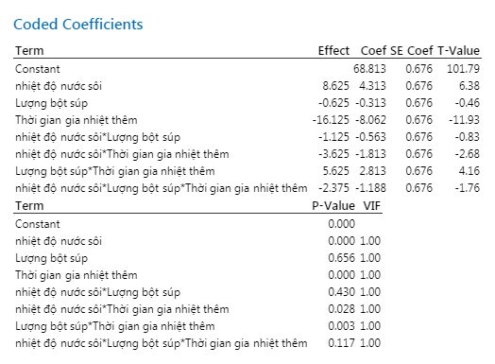 Cho bảng phân tích kết quả DOE như sau. Yếu tố hoặc tương tác nào ảnh hưởng lớn nhất đến giá trị kết quả ? | A | Thời gian | Nhiệt độ | Lượng súp | Cả A,B,C đều đúng | 41 | Bước 1. Xét P-value. P-value < 0.05 --> Nhân tố có ảnh hưởng Bước 2. Xét Effect. Giá trị càng lớn thì càng ảnh hưởng(Không xét đến dấu)
X1
X2
X3
+
-
 |  | Q4 | Cho bảng phân tích kết quả DOE. Tính ảnh hưởng của yếu tố X2 tới kết quả? | A | X2 = 242.5 | X2 = 424.5 | X2 = 224.5 | X2 = 252.5 | 42 | Ảnh hưởng của nhân tố X2 = (Trung bình kết quả mà X2 mang dấu + )- ( Trung bình kết quả mà X2 mang dấu - )
 |  | Q5 | Đối với dạng biểu đồ sau có thể tiến hành cải tiến theo phương pháp nào? | D | Cải tiến lại quá trình sản xuất | Tăng cường việc kiểm tra | Nới rộng tiêu chuẩn sản phẩm | Cả A,B,C đều đúng
CONTROL | EASY | Q1 | Đặc trưng nào sau đây không được biểu diễn trong Boxplot? | C | Q1,Q3 | Outlier | Độ lệch chuẩn | Giá trị trung tâm | 18
 |  | Q2 | Lập biểu đồ control để kiểm soát tỷ lệ lỗi mỗi ngày, mỗi ngày sản lượng sản xuất không giống nhau và do số lượng nhân viên kiểm tra không đủ, nên người ta lấy ngẫu nhiên 500 sản phẩm/ngày để kiểm tra . Ta sử dụng loại sơ đồ Control nào? | B | Sơ đồ Xbar – R | Sơ đồ nP | Sơ đồ I-MR | Sơ đồ P | 19
 |  | Q3 | Na El-Ji hàng ngày đo chiều dài của panel. Đo giá trị, tự động lưu và sử dụng cái này để vẽ đường giới hạn quản lý mà muốn quản lý. Vậy Na El-ji vẽ đường giới hạn theo sơ đồ quản lý nào? | B |  |  |  | nP | 20 | Chiều dài --> Dữ liệu liên tục Không có số lượng sub group --> I-mR
 |  | Q4 | Tuấn chọn ba points đo trên LCM, đo độ dày hàng ngày. Đo giá trị, tự động lưu và sử dụng cái này để vẽ đường giới hạn quản lý mà muốn quản lý. Vậy Tuấn vẽ đường giới hạn theo sơ đồ quản lý nào? | A |  |  |  | nP
 |  | Q5 | Lập biểu đồ control để kiểm soát tỷ lệ lỗi mỗi ngày, mỗi ngày sản lượng không giống nhau. Ta sử dụng loại sơ đồ Control nào? | D | Sơ đồ Xbar – R | Sơ đồ nP | Sơ đồ I-MR | Sơ đồ P
 | MEDIUM | Q1 | Đâu là dạng biểu đồ thể hiện trạng thái ổn định của công đoạn? | A |  |  |  |  | 43
 |  | Q2 | Các nguyên nhân nào của dữ liệu có thể gây ra dạng phân bố của dạng biểu đồ sau? | D | Dữ liệu với 2 chương trình gia công khác nhau. | Dữ liệu với 2 dụng cụ đo khác nhau | Dữ liệu với 2 người đo khác nhau | Cả A,B,C đều đúng | 44
 |  | Q3 | Biểu đồ nào thể hiện trạng thái phát sinh bất thường của công đoạn? | B |  |  |  |  | 45
 |  | Q4 | Trong 8 mức độ phán đoán biến động dữ liệu, hình dưới đây biểu thị loại nào? | D | Nghiêng | Run | Điểm Break | Tính chu kì
 |  | Q5 | Trong 8 mức độ phán đoán biến động dữ liệu, hình dưới đây biểu thị loại nào? | C | Nghiêng | Run | Điểm Break | Tính chu kì

câu hỏi (2)
QUESTION | ANSWER | A | B | C | D
Đâu là dữ liệu theo thang đo tỷ lệ? | C | Chiều dài | Tỉ suất sinh thô | GDP | Độ sáng
Trong đánh giá năng lực công đoạn theo 6sigma, sigma(độ lệch chuẩn) càng lớn càng tốt đúng hay sai? | B | Đúng | Sai
Trong đánh giá năng lực công đoạn theo 6sigma, mức sigma càng lớn càng tốt đúng hay sai? | A | Đúng | Sai
Hệ số biến thiên của công đoạn A là? | C | 56.23% | 28.27% | 8.87% căn bậc 2(Phương sai)/ Mean | 7.98%
Một công ty nước giải khát tuyên bố Thể tích lượng nước đóng chai do họ sản xuất là 330ml. Kết quả test lượng nước của 5 chai nước như hình. Công ty đó đưa ra kết luận đúng hay sai | B | Sai | Đúng | Chưa thể kết luận
9 | D | MAICD | DAICM | DDAIC | DMAIC
Đâu không phải là công cụ 6 sigma khi xác định vấn đề và phạm vi dự án? | A | LOB | FMEA | PARETO | GANTT
Đâu không phải là tool Process mapping? | D | FDPM | MECE | SIPOC | Spaghetti diagram
Áp dụng định lí Pareto, phát biểu cho biểu đồ sau? | D | Cần cải tiến lỗi điểm sáng yếu vì là top 1 lỗi của công đoạn | Cần cải tiến lỗi Điểm sáng yếu & Màn hình bất thường vì chiếm 20% số lượng lỗi và thuộc top lỗi của công đoạn | Tiến hành cải tiến tất cả cả lỗi do tỉ lệ lỗi chênh lệch không quá nhiều | Cần cải tiến lỗi Điểm sáng yếu, Màn hình bất thường & SLD (74.4%) để cải thiện khoảng 80% tỉ lệ lỗi công đoạn
Với dữ liệu rời rạc, ta có thể tính năng lực công đoạn bằng cách nào? | C | Cpk | Ppk | DPMO | Cả 3 đáp án đều đúng
Tiến hành 5why, process mapping.. Rồi đưa ra kết luận về yếu tố tiềm ẩn là bước nào trong quy trình suy ra yếu tố tiềm ẩn? | B | Phân tích phân tầng | Brainstorming | Xem xét yếu tố tiềm ẩn | Logic tree
Xem xét idea được đề ra trên quan điểm MECE rồi mới kiểm tra xem có bị bỏ sot hay trùng lặp không là bước nào trong quy trình suy ra yếu tố tiềm ẩn? | C | Phân tích phân tầng | Brainstorming | Xem xét yếu tố tiềm ẩn | Logic tree
Khi lựa chọn thiết bị đo. Độ chính xác của tiêu chuẩn phải gấp tối thiểu bao nhiêu lần độ chính xác của thiết bị đo? | C | 1/10 | 1 | 10 | 100
Độ chính xác trong MSA bao gồm? | B | Tính tái hiện, tính lặp lại | Độ lệch, tính tuyến tính, tính ổn định | Biến động đo lường | Biến động thực tế
Độ tinh xảo trong MSA bao gồm? | A | Tính tái hiện, tính lặp lại | Độ lệch, tính tuyến tính, tính ổn định | Biến động đo lường | Biến động thực tế
Tính năng lực công đoạn CP biết rằng : đầu vào cung cấp 14.723 tấm Cell số lượng hàng đạt sau công đoạn CP là 13,612 sản phẩm. Công đoạn CP có các nguy cơ lỗi (CTQ) là: dán lệch POL, xước cell, dị vật cell, dán lệch PCB, Pannel gãy. | B | 3.50 ~ 3.55 | 3.65 ~ 3.70 | k | 3.75 ~ 3.80
Hãy đánh giá hệ thống máy móc dựa vào kết quả này
 | D | Gage Linearity cho kết quả tốt và Gage Bias cho kết quả không tốt | Gage Bias cho kết quả tốt và Gage Linearity cho kết quả không tốt | Cả Gage Bias và Gage Linearity đều không tốt | Cả Gage Bias và Gage Linearity đều tốt
(1) và (2) thể hiện tính chất gì của dữ liệu?
 | A | (1) Tính lặp lại (máy) (2) Tính tái hiện (người) | (1) Tính tái hiện (2) Tính lặp lại | (1) Tính ổn định (2) Tính tái hiện | (1) Tính lặp lại (2) Tính chính xác
Nhận xét nào về dữ liệu là đúng nhất?
A
C
Giá trị
đúng
Kiểm tra viên A
Kiểm tra viên B
Giá trị
đúng
Kiểm tra viên A
Kiểm tra viên B
Kiểm tra viên C
B
Kiểm tra viên C
A
B
C
(1)
(2)
A
C
Giá trị
đúng
Kiểm tra viên A
Kiểm tra viên B
Giá trị
đúng
Kiểm tra viên A
Kiểm tra viên B
Kiểm tra viên C
B
Kiểm tra viên C
A
B
C
(1)
(2)
 | B | (1) Tính lặp lại tốt (2) Tính tái hiện tốt | (1) Tính tái hiện tốt (2) Tính tái hiện không tốt | (1) Tính lặp lại tốt (2) Tính lặp lại không tốt | (1) Tính tái hiện không tốt (2) Tính lặp lại không tốt
Chọn đánh giá đúng nhất cho hệ thống đo lường này? (Total Gage < 20%)
 | C | Hệ thống không thể sử dụng được và cần phải cải tiến máy móc do NODC = 4 | Hệ thống tốt và có thể sử dụng được | Hệ thống không thể sử dụng được do NODC <5 và Totage Gage > 20%. Muốn cải tiến hệ thống ta cần tập trung vào kiểm tra lại sự tương tác giữa người và sản phẩm | Hệ thống không thể sử dụng được do NODC <5 và Totage Gage > 20%. Muốn cải tiến hệ thống ta cần tập trung vào kiểm mối tương quan giữa người và máy
Các công cụ phân tích dùng cho dữ liệu liên tục là? | B | 1 sample T, 1 Propotion, 2 Sample T | 1 sample T, Paired T, 2 Sample T | 1 Propotion, 2 Propotion, Chi square | 1 Propotion, 2 Propotion, ANOVA
Các công cụ phân tích dùng cho dữ liệu rời rạc là? | C | 1 sample T, 1 Propotion, 2 Sample T | 1 sample T, Paired T, 2 Sample T | 1 Propotion, 2 Propotion, Chi square | 1 Propotion, 2 Propotion, ANOVA
Các công cụ kiểm định tính tương quan giữa các biến số là: | C | 1 Propotion, 2 Propotion, Chi square | 1 Propotion, 2 Propotion, ANOVA | Correlation, Regression(hồi quy) | Correlation, Regression, ANOVA
Hai biến số không có quan hệ tương quan khi hệ số tương quan là ? | A | < 0.4 | > 0.8 | 0.4 ~ 0.8 | 0.8 ~ 1.0
Hai biến số có quan hệ tương quan thấp khi hệ số tương quan là ? | C | < 0.4 | > 0.8 | 0.4 ~ 0.8 | 0.8 ~ 1.0
Hai biến số có quan hệ tương quan cao khi hệ số tương quan là ? | B | < 0.4 | > 0.8 | 0.4 ~ 0.8 | 0.8 ~ 1.0
Muốn so sánh điểm thi trung bình của 1 lớp có cao hơn mức điểm tiêu chuẩn là 70đ hay không thì sử dụng công cụ phân tích là : | A | 1 Sample T | 2 Sample T | Paired Sample T | ANOVA
Câu 6. Kết quả kiểm tra 250 mẫu một lô hàng tại bộ phận IQC phát hiện 3 sản phẩm NG. Nếu giữ nguyên điều kiện sản xuất thì tỷ lệ lỗi của lô sản phẩm tiếp theo Có thể là: | C | 0.00% | 0.012% | 3.46% | Không xác định được
Câu 8. Cho kết quả phân tích về thời gian tăng ca (OT) trung bình của 3 Team. Chọn kết luận đúng: | B | Không có sự khác biệt về thời gian OT trung bình của cả 3 Team | Có sự khác biệt về thời gian OT trung bình của cả 3 Team | Team A và Team B có thời gian OT trung bình giống nhau và cao hơn Team C | Team A và Team C có thời gian OT trung bình là giống nhau và thấp hơn Team B
Cho Kết quả phân tích về điểm thi của 2 lớp A và B. Kết luận nào sau đây là đúng: | C | Có sự khác biệt về trung bình điểm thi của 2 lớp | Điểm trung bình của lớp A cao hơn của lớp B | Điểm thi của lớp A đồng đều hơn so với lớp B | Trung bình điểm thi của 2 lớp là giống nhau
Định nghĩa Process Mapping | D | Nâng cao hiểu biết về Process đó và có thể thu hẹp Process đối tượng cải thiện | Có thể ứng dụng cho nắm bắt Input, Output trong Process và tính liên quan giữa process | Làm rõ về lĩnh vực bên ngoài phạm vi và tài nguyên mà Team có thể sử dụng | All
SIPOC là gì? | C | supplier, input, pending, output, customer | supplier, input, process, output, Control | supplier, input, process, output, customer
Với dữ liệu liên tục(trong MP), ta có thể tính năng lực công đoạn bằng cách nào? | C | Cpk | Ppk | DPMO | Cả 3 đáp án đều đúng
 | B | Máy có tuyến tính do P(slope) và P(constant) > 5%. %Linearity < 5% | Máy không có tuyến tính do P(slope) và P(constant) > 5%. %Linearity < 5% | Không thể sử dụng máy này được vì R-Sq - 0.6% | Không thể sử dụng máy do P < 5%
Độ risk: > bằng 15 thì phải quản lý trọng yếu CTQ
Trong quá trình thực hiện dự án cải tiến theo Lean 6sigma, ai là người chịu trách nhiệm chính thực hiện dự án, đưa ra cải tiến và quản lí thành quả? | C | MBB, BB | MBB, Champion | BB, GB | Cả 3 đáp án đều đúng
Phạm trù phân biệt là bao nhiêu thì thích hợp cho việc quản lý process? | C | <5 | =5 | ≥5 | ≤5
Để nắm rõ mức chuẩn, ta có thể suy ra yếu tố tiềm ẩn hoặc lựa chọn vùng cải tiến tập trung là bước nào trong quy trình suy ra yếu tố tiềm ẩn? | A | Phân tích phân tầng | Brainstorming | Xem xét yếu tố tiềm ẩn | Logic tree
Na jl
15 điểm là nghiêng hay run
FDPM là gì
1) Đâu là đại lượng đặc trưng cho trung tâm của dữ liệu?
2) Trong đánh giá FMEA, mức độ nguy hiểm nào thì cần thiết phải xử lí ngay?
3) Đâu là chi phí thuộc COPQ?
4) Process nào sẽ được mô tả trong phương pháp process mapping?
5) Một công đoạn có Cpk = 1 thì σlevel bằng bao nhiêu?
6) Tiến hành 5 Why, Process mapping... rồi đưa ra kết luận về yếu tố tiềm ẩn là bước nào trong quy trình suy ra yếu tố tiềm ẩn?
7) Xem xét idea được đề ra trên quan điểm MECE rồi mới kiểm tra xem có bị bỏ sot hay trùng lặp không là bước nào trong quy trình suy ra yếu tố tiềm ẩn?
8) Một công đoạn input 5000ea và bị NG 35ea tương ứng với 4CTQ. DPMO công đoạn này là bao nhiêu?
9) Khi lựa chọn thiết bị đo. Độ chính xác của tiêu chuẩn phải gấp tối thiểu bao nhiêu lần độ chính xác của thiết bị đo?
10) Là biến động mà chịu ảnh hưởng do nguyên nhân bất thường trong process, và vấn đề dịch chuyển giá trị trung bình, yếu tố quản lý, nguyên nhân bất thường(có thể cải tiến đơn thuần), chi phí thấp. Đây là khái niệm của biến động nào?
11) Các công cụ phân tích dùng cho dữ liệu liên tục là?
12) Các công cụ phân tích dùng cho dữ liệu rời rạc là?
13) Các công cụ kiểm định tính tương quan giữa các biến số là?
14) Cho Kết quả phân tích về điểm thi của 2 lớp A và B. Kết luận nào sau đây là đúng:
15) Đâu là nội dung của sơ đồ C&E Diagram?
16) Đối với dạng biểu đồ sau có thể tiến hành cải tiến theo phương pháp nào?

17)Na El-Ji hàng ngày đo chiều dài của panel. Đo giá trị, tự động lưu và sử dụng cái này để vẽ đường giới hạn quản lý mà muốn quản lý. Vậy Na El-ji vẽ đường giới hạn theo sơ đồ quản lý nào?
18) Khi mô tả vấn đề ta sử dụng?
19) Đâu không phải là tool Process mapping?
20) Trong đánh giá FMEA, mức độ nguy hiểm có công thức tính là?
21) Hai biến số không có quan hệ tương quan khi hệ số tương quan là ?
22) Hai biến số có quan hệ tương quan thấp khi hệ số tương quan là ?
23) Hai biến số có quan hệ tương quan cao khi hệ số tương quan là ?
24) Một lô sản phẩm có tỷ lệ lỗi như kết quả phân tích. Nhóm cải tiến áp dụng các biện pháp cải tiến có hiệu quả để làm giảm tỷ lệ lỗi, vậy tỷ lệ lỗi sau cải tiến có thể là:
bài tập chọn factor

25) Hư Hỏng FMEA
26) Độ Chính xác trong thiết bi đô MSA
Trong các yếu tố sau, yếu tố nào thuộc Critical Element | A.Kiểm tra bằng máy tự động | B. Vị trí đặt thiết bị | C. Sử dụng check sheet | D. Tất cả đều đúng
Trong các dữ liệu sau đây, những dữ liệu nào cùng loại hình với nhau. | A.Tốc độ bóc tách , Chức vụ | B.Tốc độ bóc tách , Nhiệt độ | C.Chức vụ , Thời gian | D. Tất cả đều sai
Một lô sản phẩm có tỷ lệ lỗi như kết quả phân tích. Nhóm cải tiến áp dụng các biện pháp cải tiến có hiệu quả để làm giảm tỷ lệ lỗi, vậy tỷ lệ lỗi sau cải tiến có thể là: | A | 0.20% | 0.25% | 1.20% | 3.47% | 1. Công cụ: 1 proportion 2. N = 250, Event = 3, Sample P = 3/250 = 0.012 = 1.2% + 95%CI (95% độ tin cậy) dao động từ 0.2482~3.4667 (trung bình là 1.2%) nên nếu giữ nguyên điều kiện sản xuất sau cải tiến tỉ lệ lỗi sẽ dao động trong khoảng 95% CI này. + Do đề bài nêu "nhóm cải tiến áp dụng các biện pháp cải tiến có hiệu quả để làm giảm tỉ lệ lỗi" nên sau cải tiến, tỉ lệ lỗi sẽ giảm và nằm ngoài khoảng 95%CI về khoảng dưới (cận dưới của khoảng 95%CI trước cải tiến là 0.2482% và lớn hơn trung bình trước cải tiến là 1.2%).
Thí nghiệm này là đánh giá tính chất nào của "Máy đo": 1 người, 1 thiết bị đo, 1 vật đo tiến hành đo lặp đi lặp lại nhiều lần? | A. Tính tái hiện | B. Tính ổn định | C. Độ tuyến tính | D. Độ lệch
Theo MSA, giả sử thí nghiệm là hợp lệ, trong đánh giá Gage R&R, hệ thống đo lường không thể sử dụng được khi nào? | A. % Total Gage R&R Study Var < 30% | B. % Total Gage R&R Study Var > 30% | C. % Total Gage R&R Contribute > 10% | D. % Total Gage R&R Contribute < 10%
Công cụ nào thể hiện trực quan biến động trong một tập hợp dữ liệu liên tục? | A. Bar charts, Histograms, Dotplots | B. Pareto Charts, Box plots, Bar charts | C. Box plots, Histograms, Dotplots | D. Pareto Charts, Bar Charts
Công cụ nào thể hiện tần suất xuất hiện cho dữ liệu rời rạc hoặc thuộc tính? | A. Bar charts, Histograms, Dotplots | B. Pareto Charts, Box plots, Bar charts | C. Box plots, Histograms, Dotplots | D. Pareto Charts, Bar Charts
Data rời rạc sử dụng sơ đồ quản lý nào? | B | Xbar-R, nP, I-mR | nP, P, C, U | I-mR, Xbar-S, Xbar - R | P, C,U
Biến động quan sát được được định nghĩa bằng? | C | Biến động trong nhóm + Biến động giữa các nhóm | Biến động người đo + Biến động máy đo | Biến động thực tế của sản phẩm + Biến động đo lường | Biến động ngắn hạn + Biến động dài hạn
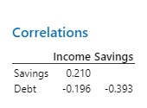
Dựa vào data bên dưới, Yếu tố nào có mối tương thấp nhất | C | Income và Saving | Saving và Debt | Debt và Income | Như nhau

Measure_21.02
No | Level | Content | Selection |  |  |  | Correct answer
Ex | Easy | 6 Sigma là gì? | A. Môn học | B. Địa danh | C. Loại Bánh | D. Ca sĩ | A
1 | Easy | Là biến động mà chịu ảnh hưởng do nguyên nhân bất thường trong process, và vấn đề dịch chuyển giá trị trung bình, yếu tố quản lý, nguyên nhân bất thường(có thể cải tiến đơn thuần), chi phí thấp? | A. Biến động giữa các nhóm | B. Biến động trong nhóm | C. Biến động đo | D. Biến động thực tế | A
2 | Easy | Là biến động mà chịu ảnh hưởng từ nguyên nhân bất ngờ, đa số nhân tố nhỏ nhặt trong process, vấn đề phân tán, yếu tố kỹ thuật , nguyên nhân bất ngờ(Khó cải tiến đơn thuần), chi phí cao? | A. Biến động giữa các nhóm | B. Biến động trong nhóm | C. Biến động đo | D. Biến động thực tế | B
3 | Easy | Biến động quan sát được được định nghĩa bằng? | A. Biến động trong nhóm + Biến động giữa các nhóm | B. Biến động người đo + Biến động máy đo | C. Biến động thực tế của sản phẩm + Biến động đo lường | D. Biến động ngắn hạn + Biến động dài hạn | C
4 | Easy | Biến động thực tế của sản phẩm được định nghĩa bằng? | A. Biến động trong nhóm + Biến động giữa các nhóm | B. Biến động người đo + Biến động máy đo | C. Biến động thực tế của sản phẩm + Biến động đo lường | D. Biến động ngắn hạn + Biến động dài hạn | A
5 | Easy | Biến động đo lường được định nghĩa bằng? | A. Biến động trong nhóm + Biến động giữa các nhóm | B. Biến động người đo + Biến động máy đo | C. Biến động thực tế của sản phẩm + Biến động đo lường | D. Biến động ngắn hạn + Biến động dài hạn | B
6 | Easy | Thí nghiệm này là đánh giá tính chất nào của "Máy đo": 1 người, 1 thiết bị đo, 1 vật đo tiến hành đo lặp đi lặp lại nhiều lần? | A. Tính tái hiện | B. Tính ổn định | C. Độ tuyến tính | D. Độ lệch | D
7 | Easy | Thí nghiệm này là đánh giá tính chất nào của "Máy đo": 1 người, 1 thiết bị đo, 1 vật đo tiến hành đo lặp đi lặp lại nhiều lần, dãn cách thời gian? | A. Tính tái hiện | B. Tính ổn định | C. Độ tuyến tính | D. Độ lệch | B
8 | Easy | Thí nghiệm này là đánh giá tính chất nào của "Máy đo": 1 người, 1 thiết bị đo, nhiều mẫu vật tại các dải đo khác nhau, tiến hành đo lặp đi lặp lại nhiều lần? | A. Tính tái hiện | B. Tính ổn định | C. Độ tuyến tính | D. Độ lệch | C
9 | Easy | Thí nghiệm này là đánh giá tính chất nào của "Hệ thống đo lường": 2 người, 1 thiết bị đo, 1 vật đo tiến hành đo lặp đi lặp lại nhiều lần sau đó so sánh kết quả trung bình giữa 2 người? | A. Tính tái hiện | B. Tính ổn định | C. Độ tuyến tính | D. Độ lệch | A
10 | Easy | Gage R&R là kiểm chứng tính chất nào của "Hệ thống đo lường"? | A. Tính tái hiện | B. Tính lặp lại | C. Tính chính xác | D. Cả A&B | D
11 | Easy | Khi tiến hành đánh giá Gage R&R, số lần đo lặp tại tối thiểu của từng mẫu là bao nhiêu? | A. 1 | B. 2 | C. 3 | D. 4 | B
12 | Easy | Năng lực công đoạn ngắn hạn được xác định bằng? | A. Năng lực dài hạn - 1.5 | B. Năng lực dài hạn x 1.5 | C. Năng lực dài hạn + 1.5 | D. Năng lực dài hạn / 1.5 | C
13 | Easy | Năng lực công đoạn dài hạn được xác định bằng? | A. Năng lực ngắn hạn + 1.5 | B. Năng lực ngắn hạn x 1.5 | C. Năng lực ngắn hạn / 1.5 | D. Năng lực ngắn hạn - 1.5 | D
14 | Easy | Với dữ liệu liên tục, quá trình MP (ổn định), Chỉ số đánh giá năng lực công đoạn nào được sử dụng? | A. Cpk | B. Ppk | C. DPMO | D. Cả 3 đáp án đều đúng | A | Ppk
15 | Easy | Với dữ liệu liên tục, quá trình Phát triền (chưa ổn định), Chỉ số đánh giá năng lực công đoạn nào được sử dụng? | A. Cpk | B. Ppk | C. DPMO | D. Cả 3 đáp án đều đúng | B | Cpk
16 | Easy | Với dữ liệu rời rạc, Chỉ số đánh giá năng lực công đoạn nào được sử dụng? | A. Cpk | B. Ppk | C. DPMO | D. Cả 3 đáp án đều đúng | C
17 | Easy | Theo MSA, Độ nhạy (NODC) của Hệ thống đo lường phải đáp ứng? | A. <5 | B. =5 | C. ≤5 | D. ≥5 | D
18 | Easy | Theo MSA, giả sử thí nghiệm là hợp lệ, trong đánh giá Gage R&R, hệ thống đo lường ở trạng thái tốt khi nào? | A. % Total Gage R&R Study Var < 10% | B. % Total Gage R&R Study Var > 10% | C. % Total Gage R&R Contribute > 10% | D. % Total Gage R&R Contribute < 10% | A
19 | Easy | Là kết quả thực tế đại diện cho tiêu chuẩn trước khi cải tiến của dự án như là khoảng thời gian được ổn định hoá trong khoảng thời gian dài hạn trước khi dự án bắt đầu(Theo cơ bản là sử dụng kết quả thực tế từ 1 ~ 3 tháng)? | A. Tiêu chuẩn | B. Mức chuẩn | C. Thực trạng | D. Dữ liệu nền | B
20 | Easy | Kí hiệu độ lệch chuẩn của dữ liệu bên trong nhóm gọi là gì? | A. Zbench | B. σLT | C. σST | D. P | C
21 | Easy | Theo giáo trình 6sigma GB của công ty LGDVH. Số mẫu tối thiểu cần chuẩn bị để đánh giá Gage R&R là bao nhiêu? | A. 7 | B. 8 | C. 9 | D. 10 | D
22 | Easy | Để nắm rõ mức chuẩn, dữ liệu cần được tập hợp một cách cơ bản, từ đó có thể suy ra yếu tố tiềm ẩn hoặc lựa chọn vùng cải tiến tập trung. Đó là bước nào trong Flow "suy ra yếu tố tiềm ẩn"? | A. Phân tích phân tầng | B. Brainstorming | C. Xem xét yếu tố tiềm ẩn | D. Logic tree | A
23 | Easy | Tiến hành 5why, Process mapping,v.v… rồi đưa ra kết luận về yếu tố tiềm ẩn. Đó là bước nào trong Flow "suy ra yếu tố tiềm ẩn"? | A. Phân tích phân tầng | B. Brainstorming | C. Xem xét yếu tố tiềm ẩn | D. Logic tree | B
24 | Easy | Xem xét idea được đề ra trên quan điểm MECE rồi mới kiểm tra xem có bị bỏ sót hay trùng lặp không. Đó là bước nào trong Flow "suy ra yếu tố tiềm ẩn"? | A. Phân tích phân tầng | B. Brainstorming | C. Xem xét yếu tố tiềm ẩn | D. Logic tree | C
25 | Easy | Đâu không phải là nguyên tắc khi tiến hành Brainstorming? | A. Tuyệt đối cấm phê phán tốt xấu | B. Hoan nghênh những suy nghĩ tự do thoải mái không bị trói buộc theo khuôn khổ | C. Nắm bắt cơ hội trong idea của người khác để phát triển | D. Yêu tiên chất hơn lượng | D
26 | Easy | Thứ tự các bước thực hiện trong phần "Measurement" khi tiến hành 1 dự dán 6Sigma? | A. Đảm bảo hệ thống đo lường (MSA) -> Đánh giá sự ổn định quá trình (SPC) -> Đánh giá năng lực công đoạn. | B. Đánh giá năng lực công đoạn -> Đảm bảo hệ thống đo lường (MSA) -> Đánh giá sự ổn định của quá trình. | C. Đảm bảo hệ thống đo lường (MSA) -> Đánh giá năng lực công đoạn -> Đánh giá sự ổn định của quá trình. | D. Cả A,B,C đều sai | A
27 | Easy | Công cụ nào không được sử dụng trong "Phân tích phân tầng" để suy ra yếu tố tiềm ẩn? | A. Scatter Plot | B. QFD | C. Box Plot | D. Histogram | B
28 | Easy | Công cụ nào được sử dụng trong "Phân tích phân tầng" để suy ra yếu tố tiềm ẩn? | A. Pareto | B. QFD | C. FMEA | D. Histogram | D
29 | Easy | DPMO được tính bằng? | A. DPU x 10^6 | B. DPO x 10^3 | C. DPO x 10^6 | D. Cả A,B,C đều sai | C
30 | Easy | Theo MSA, giả sử thí nghiệm là hợp lệ, trong đánh giá Gage R&R, hệ thống đo lường không thể sử dụng được khi nào? | A. % Total Gage R&R Study Var < 30% | B. % Total Gage R&R Study Var > 30% | C. % Total Gage R&R Contribute > 10% | D. % Total Gage R&R Contribute < 10% | B
31 | Medium | Trong Measurement, khi lên kế hoạch để thu thập dữ liệu, bạn nên bắt đầu bằng? | A. Đo lường hiệu suất | B. Phát triển một list các câu hỏi cụ thể. | C. Phát triển một process map | D. Phát triển một list các nguyên nhân tiềm ẩn | B | Linkedin 6GB Foundation _Richard Chua
32 | Medium | Đâu không phải là đồ thị (Graphs) hoặc biểu đồ (Charts) dùng cho dữ liệu liên tục? | A. Histograms | B. Box Plots | C. Dot Plots | D. Pareto Charts | D | Linkedin 6GB Foundation _Richard Chua
33 | Medium | Năng lực công đoạn càng lớn thì mức Sigma càng lớn? | A. Đúng | B. Sai |  |  | A | Linkedin 6GB Foundation _Richard Chua
34 | Medium | Công cụ nào thể hiện trực quan biến động trong một tập hợp dữ liệu liên tục? | A. Bar charts, Histograms, Dotplots | B. Pareto Charts, Box plots, Bar charts | C. Box plots, Histograms, Dotplots | D. Pareto Charts, Bar Charts | C | Linkedin 6GB Foundation _Richard Chua
35 | Medium | Công cụ nào thể hiện tần suất xuất hiện cho dữ liệu rời rạc hoặc thuộc tính? | A. Bar charts, Histograms, Dotplots | B. Pareto Charts, Box plots, Bar charts | C. Box plots, Histograms, Dotplots | D. Pareto Charts, Bar Charts | D | Linkedin 6GB Foundation _Richard Chua
36 | Medium | Nếu DPMO là 50,000, tra bảng Sigma để xác định mức Sigma. Mức Sigma là? | A. 1.5 | B. 2.84 | C. 3.14 | D. 3.55 | C | Linkedin 6GB Foundation _Richard Chua
37 | Medium | Để hệ thống đo lường là hợp lệ, biến động do hệ thống đo lường nên chiếm 90% hoặc cao hơn tổng biến động quan sát được? | A. Sai | B. Đúng |  |  | A | Linkedin 6GB Foundation _Richard Chua
38 | Medium | "Có vấn đề về lặp lại khi không có sự đồng nhất kết quả ……" Điền từ vào chỗ trống? | A. Giữa các người đo lường cùng một mẫu vật | B. Kết quả giữa các lần đo khi cùng một người đo lường cùng một mẫu vật. | C. Giữa tất cả người đo và chuyên gia khi đo lường cùng một mẫu vật |  | B | Linkedin 6GB Foundation _Richard Chua
39 | Medium | Độ lệch chuẩn càng lớn thì cỡ mẫu yêu cầu (Sample size) càng nhỏ? | A. Sai | B. Đúng |  |  | A | Linkedin 6GB Foundation _Richard Chua
40 | Medium | Cần cỡ mẫu lớn hơn "Sample size" để đạt được độ tin cậy cao hơn? | A. Sai | B. Đúng |  |  | B | Linkedin 6GB Foundation _Richard Chua
41 | Medium | Hiệu chuẩn (Calibration) có thể khắc phục được vấn đề tái hiện và lặp lại của hệ thống đo lường | A. Sai | B. Đúng |  |  | A | Linkedin 6GB Foundation _Richard Chua
42 | Medium | Sự khác biệt giữa giá trị trung bình quan sát được và giá trị thực tế (hoặc giá trị tham chiếu) được gọi là: | A. Tuyến tính | B. Lặp lại | C. Độ lệch | D. Tính ổn định | C | Linkedin 6GB Foundation _Richard Chua
43 | Medium | Khi có sự khác biệt về độ lệch trong toàn bộ dải đo lường, hệ thống đo lường có vấn đề với? | A. Tính ổn định | B. Lặp lại | C. Độ lệch | D. Tuyến tính | D | Linkedin 6GB Foundation _Richard Chua
44 | Medium | Khả năng của hệ thống đo lường là nhất quán khi cùng một vật được đo lường lặp lại trong cùng điều kiện bởi cùng một người đánh giá thì được gọi là? | A. Tính ổn định | B. Lặp lại | C. Độ lệch | D. Tuyến tính | B | Linkedin 6GB Foundation _Richard Chua
45 | Medium | Khi cùng một vật được đo lường bởi những người đánh giá khác nhau , sử dụng cùng phương pháp và công cụ. Chúng ta mong đợi kết quả thu được là giống nhau. Nó được gọi là gì? | A. Tái hiện | B. Lặp lại | C. Độ lệch | D. Tuyến tính | A | Linkedin 6GB Foundation _Richard Chua
46 | Medium | Một quá trình có trung bình bằng 50 và độ lệch chuẩn bằng 5. Giới hạn thông số kỹ thuật trên và dưới lần lượt là 80 và 40. Hỏi Cp và Cpk bằng bao nhiêu? | A. Cp=0.66 và Cpk=1.33 | B. Cp=2.66 và Cpk=2.0 | C. Cp=2.0 và Cpk=2.66 | D. Cp=1.33 và Cpk=0.66 | D | Linkedin 6GB Foundation _Richard Chua
47 | Medium | Cpk không bao giờ vượt quá Cp? | A. Đúng | B. Sai |  |  | A | Linkedin 6GB Foundation _Richard Chua
48 | Medium | Cp mô tả năng lực thực tế của quá trình, bao gồm cả vị trí của trung bình quá trình so với giới hạn thông số kỹ thuật trên và dưới? | A. Đúng | B. Sai |  |  | B | Linkedin 6GB Foundation _Richard Chua
49 | Medium | Công cụ nào bạn nên sử dụng để phân tầng dữ liệu? | A. Pareto charts | B. Main Effects plots | C. Box plots | D. Scatter plots | C | Linkedin 6GB Foundation _Richard Chua
50 | Medium | Một công đoạn có Cpk = 1.5 thì mức Sigma là bao nhiêu? | A. 1.5 | B. 3 | C. 4.5 | D. 6 | C | Linkedin 6GB Foundation _Richard Chua
51 | Medium | 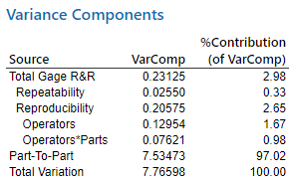 Kết quả phân tích Gage R&R mô tả như hình. Biến động do hệ thống đo lường chiếm... tổng biến động. Điền từ vào chỗ trống? | A. 97.02% | B. 2.65% | C. 0.33% | D. 2.98% | D | Linkedin 6GB Foundation _Richard Chua
52 | Medium | 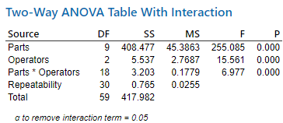 Trong phân tích MSA như hình, biến động Part-to-Part là có ý nghĩa vì p-value = 0.000 (<0.05). Là một Green Belt, bạn nên ? | A. Đưa ra hành động ngay lặp tức để cải tiến hệ thống đo lường | B. Không cần lo lắng | C. Nên quan tâm đặc biệt | D. Cần đào tạo những người thực hiện đo lường trong thí nghiệm này | B | Linkedin 6GB Foundation _Richard Chua
53 | Medium | Trọng tâm trong giai đoạn Đo lường là đo lường? | A. Y trong Y =f(x) | B. Xs trong Y=f(x) | C. Ảnh hưởng tài chính của vấn đề | D. Y và Xs | A | Linkedin 6GB Foundation _Richard Chua
54 | Medium | Mục đầu tiên cần giải quyết khi phát triển kế hoạch thu thập dữ liệu cho giai đoạn Đo lường là gì? | A. Ai là người thu thập dữ liệu | B. Dữ liệu nào cần được thu thập | C. Những câu hỏi nào cần được trả lời | D. Dữ liệu cần thu thập bao nhiêu là đủ | C | Linkedin 6GB Foundation _Richard Chua
55 | Medium | Cần đảm bảo hệ thống đo lường trước khi thu thập hoặc sử dụng bất kì dữ liệu nào | A. Đúng | B. Sai |  |  | A | Linkedin 6GB Foundation _Richard Chua
56 | Medium | Nếu phân tích MSA chỉ ra rằng hệ thống đo lường là không thể sử dụng (không tốt) thì ? | A. Sử dụng dữ liệu hiện có sau khi cân nhắc kỹ lưỡng | B. Cải tiến hệ thống đo lường, sau đó tiến hành phân tích lại MSA, kiểm tra năng lực hệ thống đo lường trước khi thu thập bất kì dữ liệu mới nào | C. Không sử dụng dữ liệu hiện tại, nhưng cần phải cẩn thận khi thu thập dữ liệu mới | D. Không sử dụng dữ liệu hiện tại nhưng thu thập dữ liệu mới với cùng một hệ thống đo lường | B | Linkedin 6GB Foundation _Richard Chua
57 | Medium | (1) và (2) đánh giá tính chất nào của hệ thống đo lường? | A. (1) tính tái hiện , (2) tính lặp lại | B. (1) tính chính xác , (2) tính lắp lại | C. (1) tính lặp lại, (2) tính tái hiện | D. (1) tính lặp lại, (2) tính chính xác | C
58 | Medium | 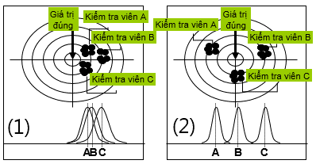 Nhận xét nào sau đây đúng về hệ thống đo lường? | A. (1) tính lặp lại tốt, (2) tính tái hiện tốt | B. (1) tính tái hiện tốt, (2) tính lặp lại không tốt | C. (1) tính tái hiện tốt, (2) tính tái hiện tốt | D. (1) tính tái hiện tốt, (2) tính tái hiện không tốt | D
59 | Medium | 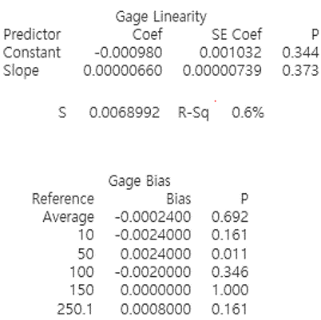 Nhận xét nào đúng nhất về hệ thống đo lường dựa vào kết quả phân tích sau đây? | A. Hệ thống đo lường tốt vì không bị lệch (Pvalue Gage Bias Average = 0.692 > 0.05) | B. Hệ thống đo lường không tốt vì đang bị lệch (Pvalue Gage Bias Average = 0.692 > 0.05) | C. Hệ thống đo lường tốt vì có tính tuyến tính (Pvalue Slope =0.373 >0.05) | D. Hệ thống đo lường không tốt vì không có tính tuyến tính (Pvalue Slope =0.373 >0.05) | A
60 | Medium | Với kết quả phân tích Gage Bias&Linearity hình. Là một Green Belt bạn nên làm gì? | A. Không cần lo lắng vì hệ thống đo lường đang tốt. | B. Chỉ sử dụng hệ thống đo lường này với dải đo 50 | C. Cần phải thay thế thiết bị đo này vì bị lệch không có tuyến tính. | D. Cần phải hiệu chuẩn thiết bị đo này vì đang bị lệch có tuyến tính
61 | Medium | 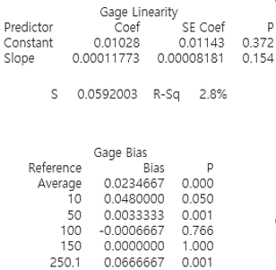 Nhận xét nào đúng nhất về hệ thống đo lường dựa vào kết quả phân tích sau đây? | A. Hệ thống đo lường tốt vì không bị lệch (Pvalue Gage Bias Average = 0.000 < 0.05) | B. Hệ thống đo lường không tốt vì đang bị lệch (Pvalue Gage Bias Average = 0.000 < 0.05) | C. Hệ thống đo lường tốt vì có tính tuyến tính (Pvalue Constant > 0.05) | D. Hệ thống đo lường không tốt vì không có tính tuyến tính (Pvalue Constant > 0.05) | B
62 | Medium | Với kết quả phân tích Gage Bias&Linearity hình. Là một Green Belt bạn nên làm gì? | A. Không cần lo lắng vì hệ thống đo lường đang tốt. | B. Chỉ sử dụng hệ thống đo lường này với dải đo 100 và 150 | C. Cần phải thay thế thiết bị đo này vì bị lệch không có tuyến tính. | D. Cần phải hiệu chuẩn thiết bị đo này vì đang bị lệch có tuyến tính | C
63 | Medium | 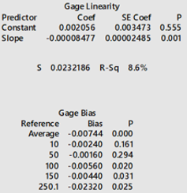 Nhận xét nào đúng nhất về hệ thống đo lường dựa vào kết quả phân tích sau đây? | A. Hệ thống đo lường tốt vì không bị lệch (Pvalue Gage Bias Average = 0.000 < 0.05) | B. Hệ thống đo lường không tốt vì đang bị lệch (Pvalue Gage Bias Average = 0.000 < 0.05) | C. Hệ thống đo lường tốt vì có tính tuyến tính (Pvalue Constant > 0.05) | D. Hệ thống đo lường không tốt vì không có tính tuyến tính (Pvalue Constant > 0.05) | B
64 | Medium | Với kết quả phân tích Gage Bias&Linearity hình. Là một Green Belt bạn nên làm gì? | A. Không cần lo lắng vì hệ thống đo lường đang tốt. | B. Chỉ sử dụng hệ thống đo lường này với dải đo 10 và 50 | C. Cần phải thay thế thiết bị đo này vì bị lệch không có tuyến tính. | D. Cần phải hiệu chuẩn thiết bị đo này vì đang bị lệch có tuyến tính | C | RSQ<40%
65 | Medium | 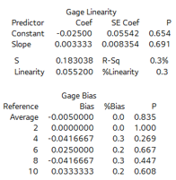 Nhận xét nào đúng nhất về hệ thống đo lường dựa vào kết quả phân tích sau đây? | A. Hệ thống đo lường tốt vì không bị lệch (Pvalue Gage Bias Average = 0.835 > 0.05) | B. Hệ thống đo lường không tốt vì đang bị lệch (Pvalue Gage Bias Average = 0.835 > 0.05) | C. Hệ thống đo lường tốt vì có tính tuyến tính (Pvalue Constant < 0.05) | D. Hệ thống đo lường không tốt vì không có tính tuyến tính (Pvalue Constant < 0.05) | A
66 | Medium | Với kết quả phân tích Gage Bias&Linearity hình. Là một Green Belt bạn nên làm gì? | A. Không cần lo lắng vì hệ thống đo lường đang tốt. | B. Chỉ sử dụng hệ thống đo lường này với dải đo 10 và 50 | C. Cần phải thay thế thiết bị đo này vì bị lệch không có tuyến tính. | D. Cần phải hiệu chuẩn thiết bị đo này vì đang bị lệch có tuyến tính | A
67 | Medium | 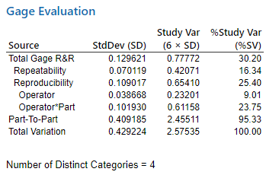 Nhận xét nào đúng nhất về hệ thống đo lường dựa vào kết quả phân tích sau đây? | A. Hệ thống đo lường tốt do Total Gage R&R %Study Var =30.2% >30% | B. Hệ thống đo lường không tốt do Part-to-Part %Study Var =95.33% >30% | C. Hệ thống đo lường tốt do Part-to-Part %Study Var =95.33% >30% | D. Hệ thống đo lường không tốt do Total Gage R&R %Study Var =30.2% >30% | D
68 | Medium | Với kết quả phân tích Gage R&R như hình. Là một Green Belt bạn nên làm gì? | A. Không cần lo lắng vì hệ thống đo lường đang tốt. | B. Cần tìm nguyên nhân và khắc phục ảnh hưởng bởi tương tác giữa người đo và vật đo | C. Độ nhạy của hệ thống đo lường không tốt, cần kiểm tra lại sự phù hợp của thiết bị khi đo lường vật đo tương ứng | D. Cả B và C | D
69 | Medium | 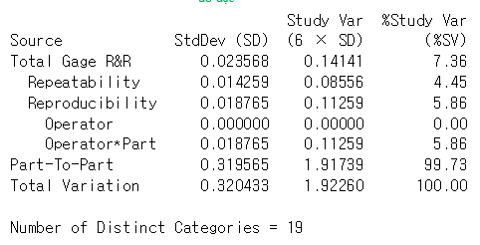 Nhận xét nào đúng nhất về hệ thống đo lường dựa vào kết quả phân tích sau đây? | A. Hệ thống đo lường tốt do Total Gage R&R %Study Var =7.36% < 10% | B. Hệ thống đo lường không tốt do Total Gage R&R %Study Var =7.36% < 10% | C. Hệ thống đo lường tốt do Part-to-Part %Study Var =99.73% >30% | D. Hệ thống đo lường không tốt do NODC = 19 > 5 | A
70 | Medium | Với kết quả phân tích Gage R&R như hình. Là một Green Belt bạn nên làm gì? | A. Không cần lo lắng vì hệ thống đo lường đang tốt. | B. Cần tìm nguyên nhân và khắc phục ảnh hưởng bởi tương tác giữa người đo và vật đo | C. Độ nhạy của hệ thống đo lường không tốt, cần kiểm tra lại sự phù hợp của thiết bị khi đo lường vật đo tương ứng | D. Cả B và C | A
71 | Medium | Phân tích dữ liệu sau chỉ ra Pvalue = 0.243. Hỏi có phải phân phối chuẩn không? | A. Không. Vì P-Value > 5% | B. Có. Vì P-Value > 5% | C. Không. Vì AD < 1 | D. Có. Vì AD <1 | B
72 | Medium | Một công đoạn có Cp = 2 thì Cpk lớn nhất là? | A. 0.5 | B. 1.0 | C. 1.5 | D. 2.0 | D
73 | Medium | Một công đoạn có Cpk = 1 thì σlevel bằng bao nhiêu? | A. 1 | B. 2 | C. 3 | D. 4 | C
74 | Medium | Một công đoạn input 5000ea và bị NG 35ea tương ứng với 4CTQ. DPMO công đoạn này là bao nhiêu? | A. 1750 | B. 2428 | C. 3106 | D. 3784 | A
75 | Medium | Độ chính xác trong MSA bao gồm? | A. Tính tái hiện, tính lặp lại | B. Độ lệch, tính tuyến tính, tính ổn định | C. Biến động đo lường | D. Biến động thực tế | B
76 | Medium | Độ tinh xảo trong MSA bao gồm? | A. Tính tái hiện, tính lặp lại | B. Độ lệch, tính tuyến tính, tính ổn định | C. Biến động đo lường | D. Biến động thực tế | A
77 | Medium | Tính năng lực công đoạn CP biết rằng : đầu vào cung cấp 14.723 tấm Cell số lượng hàng đạt sau công đoạn CP là 13,612 sản phẩm. Công đoạn CP có các nguy cơ lỗi (CTQ) là: dán lệch POL, xước cell, dị vật cell, dán lệch PCB, Pannel gãy. | A. 3.50 ~ 3.55 | B. 3.65 ~ 3.70 | C. 3.70 ~ 3.75 | D. 3.75 ~ 3.80 | B
78 | Medium | Đặc điểm chính của 6Sigma là gì? | A. Nhìn vào sự lãng phí | B. Hiểu sự biến đổi của máy móc | C. Tập chung vào khách hàng | D. Tập chung vào quản lý | C
79 | Hard | DPU trong tình huống sau đây bằng bao nhiêu: "Cục Thuế đã kiểm tra 100 hóa đơn bán hàng của một cửa hàng. 20 lỗi đã được tìm thấy, và 90 hóa đơn là đạt yêu cầu. Trên mỗi hóa đơn có 4 hạng mục kiểm tra quan trọng bao gồm: người thanh toán, khoản tiền, số tài khoản và thời gian"? | A. 0.9 | B. 0.2 | C. 0.1 | D. 0.03 | B | Linkedin 6GB Foundation _Richard Chua
80 | Hard | DPO trong tình huống sau đây bằng bao nhiêu: "Cục Thuế đã kiểm tra 100 hóa đơn bán hàng của một cửa hàng. 20 lỗi đã được tìm thấy, và 90 hóa đơn là đạt yêu cầu. Trên mỗi hóa đơn có 4 hạng mục kiểm tra quan trọng bao gồm: người thanh toán, khoản tiền, số tài khoản và thời gian"? | A. 0.05 | B. 0.2 | C. 0.1 | D. 0.03 | A | Linkedin 6GB Foundation _Richard Chua
81 | Hard | Khi tiến hành lấy mẫu từ một tập hợp, 2 chiến lực này có thể được áp dụng? | A. Lấy mẫu phân nhóm và lấy mẫu ngẫu nhiên phân tầng. | B. Lấy mẫu ngẫu nhiên đơn giản và lấy mẫu hệ thống | C. Lấy mẫu ngẫu nhiên đơn giản và lấy mẫu ngẫu nhiên phân tầng | D. Lấy mẫu phân nhóm và lấy mẫu hệ thống | C | Linkedin 6GB Foundation _Richard Chua
82 | Hard | Tổng số nguy cơ sai sót trong 100 hóa đơn bán hàng trong tính huống sau là bao nhiêu? "Cục Thuế đã kiểm tra 100 hóa đơn bán hàng của một cửa hàng. 20 lỗi đã được tìm thấy, và 90 hóa đơn là đạt yêu cầu. Trên mỗi hóa đơn có 4 hạng mục kiểm tra quan trọng bao gồm: người thanh toán, khoản tiền, số tài khoản và thời gian" | A. 90 | B. 200 | C. 300 | D. 400 | D | Linkedin 6GB Foundation _Richard Chua
83 | Hard | Khi lấy mẫu từ một quá trình đang diễn ra, sử dụng 2 chiến lực lấy mẫu? | A. Lấy mẫu phân nhóm và lấy mẫu ngẫu nhiên phân tầng. | B. Lấy mẫu ngẫu nhiên đơn giản và lấy mẫu hệ thống | C. Lấy mẫu ngẫu nhiên đơn giản và lấy mẫu ngẫu nhiên phân tầng | D. Lấy mẫu phân nhóm và lấy mẫu hệ thống | D | Linkedin 6GB Foundation _Richard Chua
84 | Hard | Nếu một quy trình có 3 bước (A,B,C) với tốc độ xử lý tương ứng là 3, 2 và 4 đơn vị mỗi giờ thì tốc độ thông lượng (the throughput rate) của quá trình này là bao nhiêu? | A. 2 đơn vị mỗi giờ | B. 9 đơn vị mỗi giờ | C. 3 đơn vị mỗi giờ | D. 4 đơn vị mỗi giờ | A | Linkedin 6GB Foundation _Richard Chua
85 | Hard | Nếu một quy trình có 3 bước (A,B,C) với tốc độ xử lý tương ứng là 3, 2 và 4 đơn vị mỗi giờ thì bước nào là nút thắt cổ chai (the bottleneck)? | A. A và C | B. A | C. B | D. C | C | Linkedin 6GB Foundation _Richard Chua
86 | Hard | Hiện tại, khách hàng đang gọi điện đến Tổng đài chăm sóc Khách hàng với tỷ lệ 120 cuộc gọi mỗi giờ, trong khi Tổng đài có thể xử lý tốt nhất 60 cuộc gọi mỗi giờ. Cycle time cuộc gọi trong tình huống này bằng bao nhiêu? | A. 1 phút | B. 30 giây | C. 1 giây | D. 1 giờ | A | Linkedin 6GB Foundation _Richard Chua
87 | Hard | 8 bệnh nhân đang đợi ở sảnh, và 1 trong 5 năm bệnh nhân ở phòng điều trị đang được bác sĩ khám vào thời điểm này. Hỏi WIP bằng bao nhiêu? | A. 4 | B. 13 | C. 1 | D. 8 | B | Linkedin 6GB Foundation _Richard Chua
 |  | 8
 |  | 5

Improve
Content | Selection |  |  |  | Correct answer
6 Sigma là gì? | A. Môn học | B. Địa danh | C. Loại Bánh | D. Ca sĩ | A
Trong các yếu tố sau, yếu tố nào thuộc Critical Element | A.Tốc độ bóc tách | B. Thời gian gia nhiệt | C. Quy trình nấu mì | D. Tất cả đều sai | C
Trong các yếu tố sau, yếu tố nào thuộc Critical Element | A.Dụng cụ và cách nấu mì | B.Thứ tự cho nguyên liệu đi kèm | C. Kiểm tra nguyên liệu thêm | D. Tất cả đều đúng | A
Trong các yếu tố sau, yếu tố nào thuộc Critical Element | A.Kiểm tra bằng máy tự động | B. Vị trí đặt thiết bị | C. Sử dụng check sheet | D. Tất cả đều đúng | D
Trong các yếu tố sau, yếu tố nào thuộc Operating Parameter? | A.Tốc độ bóc tách | B.Phương pháp làm sạch | C. Quy trình nấu mì | D. Phương tiện đi làm | A
Trong các yếu tố sau, yếu tố nào thuộc Operating Parameter? | A.Phương pháp làm sạch | B.Tốc độ bóc tách | C. Quy trình nấu mì | D. Tất cả đều đúng | B
Trong các yếu tố sau, yếu tố nào thuộc Operating Parameter? | A.Nhiệt độ | B.Thời gian | C. Áp suất | D. Tất cả đều đúng | D
Trong các yếu tố sau, yếu tố nào thuộc Operating Parameter trong quy trình nấu mì? | A.Lượng nước(ml) | B.Nhiệt độ nước sôi(℃) | C.Lượng gia vị(g) | D. Tất cả đều đúng | D
Chỉ số nào sau đây không phải là Operating Parameter . | A. Thứ tự thao tác | B. Lượng nhấn | C. Lực nhấn | D. Tốc độ bóc tách | A
Tool nào sau đây không được sử dụng trong phần Improve? | A. Brainstorming | B. Pugh Matrix | C. Design Of Experiments | D. Benchmarking | D
Tool nào sau đây được sử dụng trong phần Improve? | A. Brainstorming | B. Pugh Matrix | C. Design Of Experiments | D. Tất cả đều đúng | D
Đâu không phải là nguyên tắc Brainstorming. | A. Không phê phán tốt xấu | B. Suy nghĩ thoải mái, tự do, đa chiều | C. Đưa ra ít ý kiến nhưng ý kiến phải tốt | D. Phải nắm bắt cơ hội phát triển trong ý tưởng của người khác | C
Đâu không phải là nguyên tắc Brainstorming. | A. Đưa ra ít ý kiến nhưng ý kiến phải tốt | B. Phải nắm bắt cơ hội phát triển trong ý tưởng của người khác | B. Suy nghĩ thoải mái, tự do, đa chiều | D. Tất cả đều sai | A
Đâu không phải là nguyên tắc Brainstorming. | A. Phê phán quan điểm của người khác | B. Suy nghĩ phóng khoáng | C. Phát triển ý tưởng của người khác | D. Mưu cầu lượng hơn chất | A
Có mấy phương pháp Brainstorming. | A.2 | B.3 | C.4 | D. 5 | C
Có mấy phương pháp Brainstorming. | A.3 | B.4 | C.5 | D. Tất cả đều sai | B
Phương pháp Brainstorming gồm. | A.Card Method | B.Round Robin | C.Free-wheeling | D. Tất cả đều đúng | D
Để làm tăng độ tin cậy của DOE, ta có thể áp dụng nguyên lý nào? | A.Nguyên lý trực giao | B.Nguyên lý lặp lại | C.Nguyên lý random | D.Nguyên lý chính xác | B
Để làm tăng độ tin cậy của DOE, ta có thể áp dụng nguyên lý nào? | A.Nguyên lý random | B.Nguyên lý chính xác | D.Nguyên lý lặp lại | D. Tất cả đều đúng | C
Để tiết kiệm thử nghiệm và thu được kết quả chính xác trong DOE, ta cần áp dụng nguyên lý nào? | A. Nguyên lý trực giao | B. Nguyên lý lặp lại | C. Nguyên lý random | D. Nguyên lý chính xác | A
Để loại bỏ được ảnh hưởng của các yếu tố tiềm ẩn mà có thể biến đổi được trong DOE, ta cần áp dụng nguyên lý nào? | A. Nguyên lý trực giao | B. Nguyên lý lặp lại | C. Nguyên lý random | D. Nguyên lý chính xác | C
Thực hiện thử nghiệm với tổ hợp tất cả các mức độ giữa các yếu tố, quyết định random đối với thứ tự thử nghiệm, ta cần sử dụng phương pháp kế hoạch thử nghiệm nào? | A.Phương pháp bố trí hoàn toàn | B.Thử nghiệm Taguchi | C.Thử nghiệm Box-Behnken | D. Tất cả đều đúng | A
Số lần thử nghiệm tối thiểu khi số yếu tố cần thử nghiệm là 2 và số tiêu chuẩn của mỗi yếu tố là 2. | A.4 | B.10 | C.8 | D.6 | A
Số lần thử nghiệm tối thiểu khi số yếu tố cần thử nghiệm là 3 và số tiêu chuẩn của mỗi yếu tố là 2. | A.4 | B.10 | C.8 | D.6 | C
Số lần thử nghiệm tối thiểu khi số yếu tố cần thử nghiệm là 4 và số tiêu chuẩn của mỗi yếu tố là 2. | A.4 | B. 9 | C.16 | D.8 | C
Số lần thử nghiệm tối thiểu khi số yếu tố cần thử nghiệm là 2 và số tiêu chuẩn của mỗi yếu tố là 3. | A.4 | B.10 | C.9 | D.8 | C
Trong các dữ liệu sau đây, những dữ liệu nào cùng loại hình với nhau. | A.Tốc độ bóc tách , Chức vụ | B.Tốc độ bóc tách , Nhiệt độ | C.Chức vụ , Thời gian | D. Tất cả đều sai | B
Nguyên lý bắt buộc phải có khi thiết lập DOE là | A. Nguyên lý trực giao | B. Nguyên lý lặp lại | C. Nguyên lý random | D. Nguyên lý chính xác | A
Bảng thiết kế thử nghiệm sau sử dụng nguyên lý nào? | A. Nguyên lý Random | B. Nguyên lý trực giao | C. Nguyên lý lặp lại | D. Cả 3 nguyên lý trên | B
Bảng thiết kế thử nghiệm sau sử dụng nguyên lý nào? | A. Nguyên lý Random | B. Nguyên lý trực giao | C. Nguyên lý lặp lại | D. Cả 3 nguyên lý trên | B
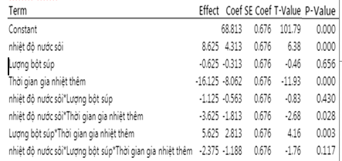 Cho bảng phân tích kết quả DOE như sau. Yếu tố hoặc tương tác nào ảnh hưởng lớn nhất đến giá trị kết quả ? | A. Thời gian gia nhiệt thêm | B. Nhiệt độ | C. Lượng súp | D. Cả A,B,C đều đúng | A
Tính hiệu quả các yếu tố A, B ảnh hưởng tới kết quả và lựa chọn ra yếu tố có tác động nhiều nhất. | A.Yếu tố A:-4.8. Yếu tố B:-2.5 Yếu tố có tác động nhiều nhất: B | B.Yếu tố A:-4.8. Yếu tố B:-2.5 Yếu tố có tác động nhiều nhất: A | C.Yếu tố A:5.2. Yếu tố B:8.4 Yếu tố có tác động nhiều nhất: B | C.Yếu tố A:5.2. Yếu tố B:-8.4 Yếu tố có tác động nhiều nhất: A | B
Tính hiệu quả các yếu tố A, B ảnh hưởng tới kết quả và lựa chọn ra yếu tố có tác động nhiều nhất. | A.Yếu tố A : 5. Yếu tố B : -21 Yếu tố có tác động nhiều nhất: B | B.Yếu tố A : 5. Yếu tố B : 21 Yếu tố có tác động nhiều nhất: B | C.Yếu tố A : -6. Yếu tố B : 18 Yếu tố có tác động nhiều nhất: A | D.Yếu tố A : 6. Yếu tố B : -21 Yếu tố có tác động nhiều nhất: A | A
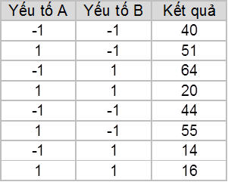 Tính hiệu quả các yếu tố A, B ảnh hưởng tới kết quả và lựa chọn ra yếu tố có tác động nhiều nhất. | A.Yếu tố A:5. Yếu tố B: 66.5 Yếu tố có tác động nhiều nhất: B | B.Yếu tố A: 10. Yếu tố B:5 Yếu tố có tác động nhiều nhất: A | D.Yếu tố A:50. Yếu tố B:20 Yếu tố có tác động nhiều nhất: A | D.Yếu tố A:-5. Yếu tố B:-66.5 Yếu tố có tác động nhiều nhất: B | D
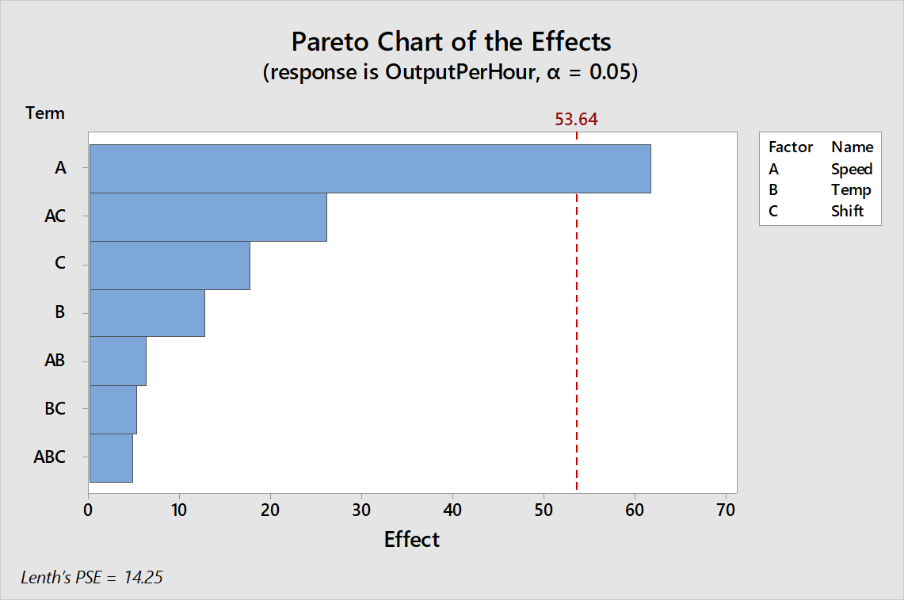 Cho bảng phân tích kết quả DOE như sau. Những yếu tố (Factor) và những tương tác nào ảnh hưởng đáng kể | A.Temp | B.Speed | C.Shift | D. Cả A,B,C đều đúng | B
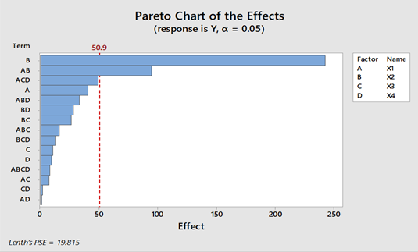 Cho bảng phân tích kết quả DOE như sau. Những yếu tố (Factor) và những tương tác nào ảnh hưởng đáng kể nhất | A.X1 | B.X4 | C.X2 | D. X1*X2 | C
Từ biểu đồ Cube Plot dưới đây, hãy tính: Điều kiện cho hiệu quả cao nhất, thấp nhất | A. -Điều kiện cho hiệu quả cao nhất = 58 +Thời gian: 25 +Nhiệt độ: 400 +Độ ẩm: 60 -Điều kiện cho hiệu quả thấp nhất = 16 +Thời gian: 35 +Nhiệt độ: 380 +Độ ẩm: 30 | B. -Điều kiện cho hiệu quả cao nhất = 74 +Thời gian: 10 +Nhiệt độ: 380 +Độ ẩm: 60 -Điều kiện cho hiệu quả thấp nhất = 16 +Thời gian: 10 +Nhiệt độ: 380 +Độ ẩm: 60 | D. -Điều kiện cho hiệu quả cao nhất = 74 +Thời gian: 35 +Nhiệt độ: 380 +Độ ẩm: 60 -Điều kiện cho hiệu quả thấp nhất = 21 +Thời gian: 35 +Nhiệt độ: 380 +Độ ẩm: 30 | D. -Điều kiện cho hiệu quả cao nhất = 74 +Thời gian: 35 +Nhiệt độ: 380 +Độ ẩm: 60 -Điều kiện cho hiệu quả thấp nhất = 16 +Thời gian: 35 +Nhiệt độ: 380 +Độ ẩm: 30 | D
Từ biểu đồ Cube Plot dưới đây, hãy tính: Điều kiện cho hiệu quả cao nhất, thấp nhất | A.-Điều kiện cho hiệu quả cao nhất = 45 +Thời gian: 50 +Nhiệt độ: 460 +Độ ẩm: 12 -Điều kiện cho hiệu quả thấp nhất = 12 +Thời gian: 50 +Nhiệt độ: 460 +Độ ẩm: 44 | B.-Điều kiện cho hiệu quả cao nhất = 67 +Thời gian: 50 +Nhiệt độ: 350 +Độ ẩm: 44 -Điều kiện cho hiệu quả thấp nhất = 11 +Thời gian: 50 +Nhiệt độ: 350 +Độ ẩm: 28 | C.-Điều kiện cho hiệu quả cao nhất = 45 +Thời gian: 50 +Nhiệt độ: 460 +Độ ẩm: 12 -Điều kiện cho hiệu quả thấp nhất = 12 +Thời gian: 50 +Nhiệt độ: 460 +Độ ẩm: 28 | D.-Điều kiện cho hiệu quả cao nhất = 67 +Thời gian: 50 +Nhiệt độ: 350 +Độ ẩm: 44 -Điều kiện cho hiệu quả thấp nhất = 11 +Thời gian: 50 +Nhiệt độ: 460 +Độ ẩm: 28 | B
Từ biểu đồ Cube Plot dưới đây, hãy tính: Điều kiện cho hiệu quả cao nhất, thấp nhất | A.-Điều kiện cho hiệu quả cao nhất = 47 +Thời gian: 10 +Nhiệt độ: 400 +Độ ẩm: 60 -Điều kiện cho hiệu quả thấp nhất = 18 +Thời gian: 10 +Nhiệt độ: 380 +Độ ẩm:30 | B.-Điều kiện cho hiệu quả cao nhất = 50 +Thời gian: 35 +Nhiệt độ: 400 +Độ ẩm: 60 -Điều kiện cho hiệu quả thấp nhất = 9 +Thời gian: 10 +Nhiệt độ: 400 +Độ ẩm: 60 | C.-Điều kiện cho hiệu quả cao nhất = 50 +Thời gian: 35 +Nhiệt độ: 380 +Độ ẩm: 60 -Điều kiện cho hiệu quả thấp nhất = 9 +Thời gian: 35 +Nhiệt độ: 380 +Độ ẩm: 30 | D.-Điều kiện cho hiệu quả cao nhất = 47 +Thời gian: 10 +Nhiệt độ: 400 +Độ ẩm: 60 -Điều kiện cho hiệu quả thấp nhất = 18 +Thời gian: 35 +Nhiệt độ: 380 +Độ ẩm:30 | C
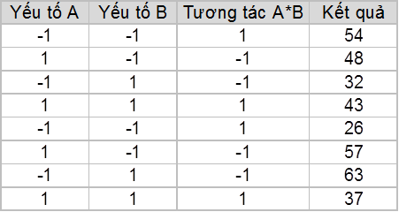 Cho bảng tương tác sau, hiệu quả tương tác giữa yếu tố A và yếu tố B (A*B) bằng bao nhiêu ? | 40 | 50 | C.-40 | D.-10 | D
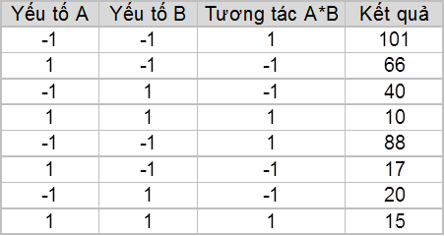 Cho bảng tương tác sau, hiệu quả tương tác giữa yếu tố A và yếu tố B (A*B) bằng bao nhiêu ? | A.17.75 | B.12.6 | C.18.7 | D.14.58 | A
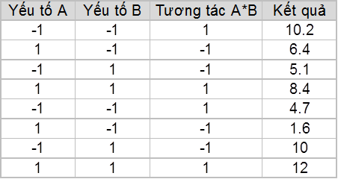 Cho bảng tương tác sau, hiệu quả tương tác giữa yếu tố A và yếu tố B (A*B) bằng bao nhiêu ? | A.4.01 | B.3.05 | C.3 | D.5 | B
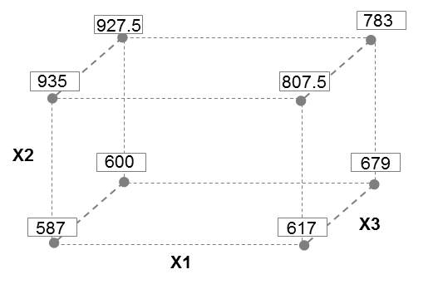 Cho bảng phân tích kết quả DOE. Tính ảnh hưởng của yếu tố X1,X2, X3 tới kết quả? | A. X1= 242.5, X2 = 10.75, X3= -40.75 | B. X1= 242.5, X2 = -40.75, X3= 10.75 | C. X1= -40.75, X2 = 242.5, X3= 10.75 | D. X1= -40.5, X2 = -242.5, X3= 10.75 | C
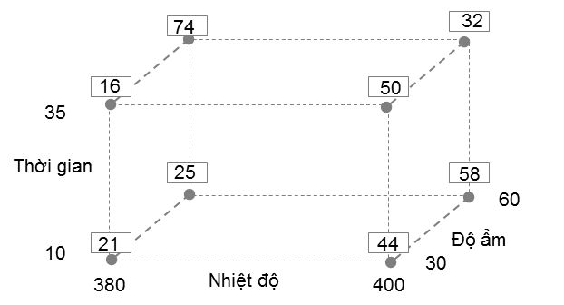 Từ biểu đồ Cube Plot dưới đây, hãy tính: Hiệu quả chính của từng yếu tố Thời gian, Nhiệt độ, Độ ẩm | A. Thời gian: 6, Nhiệt độ: 12, Độ ẩm: 14.5 | B. Thời gian: 8, Nhiệt độ: 10, Độ ẩm: 14 | C. Thời gian: 12, Nhiệt độ: 8, Độ ẩm: 14.5 | D. Thời gian: 8, Nhiệt độ: 12, Độ ẩm: 14 | A
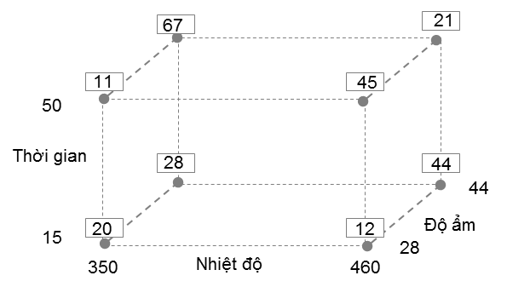 Từ biểu đồ Cube Plot dưới đây, hãy tính: Hiệu quả chính của từng yếu tố Thời gian, Nhiệt độ, Độ ẩm | A. Thời gian: 12, Nhiệt độ: 2, Độ ẩm: 18 | B. Thời gian: 10, Nhiệt độ: 2, Độ ẩm: 18 | C. Thời gian: 12, Nhiệt độ: 2, Độ ẩm: 16 | D. Thời gian: 10, Nhiệt độ: -1, Độ ẩm: 18 | D
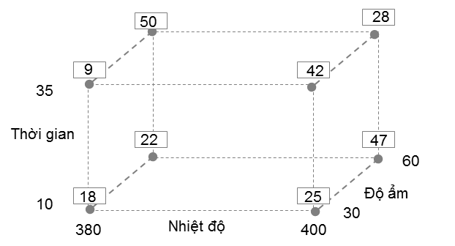 Từ biểu đồ Cube Plot dưới đây, hãy tính: Hiệu quả chính của từng yếu tố Thời gian, Nhiệt độ, Độ ẩm | A. Thời gian: 4, Nhiệt độ: 10.75, Độ ẩm: 13 | B. Thời gian: 4.25, Nhiệt độ: 10.75, Độ ẩm: 13.25 | C. Thời gian: 4.25, Nhiệt độ: 10.5, Độ ẩm: 13 | D. Thời gian: 4, Nhiệt độ: -10.75, Độ ẩm: 13.25 | B
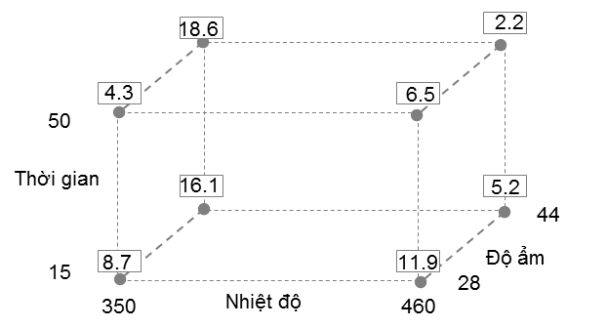 Từ biểu đồ Cube Plot dưới đây, hãy tính: Hiệu quả chính của từng yếu tố Thời gian, Nhiệt độ, Độ ẩm | A. Thời gian: 2.3, Nhiệt độ: 4.75, Độ ẩm: 2.3 | B. Thời gian: -2.575, Nhiệt độ: 5.4, Độ ẩm: 2.3 | C. Thời gian: -2.575, Nhiệt độ: -5.475, Độ ẩm: 2.675 | D. Thời gian: 2.3, Nhiệt độ: -4.75, Độ ẩm: 8.54 | C
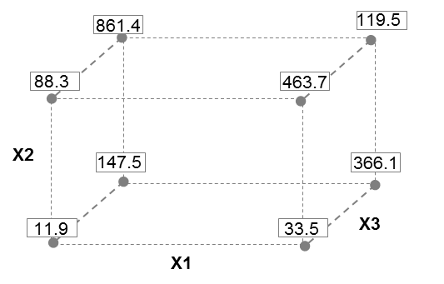 Cho bảng phân tích kết quả DOE. Tính ảnh hưởng của yếu tố X1,X2, X3 tới kết quả? | A. X1= -31.575, X2 = 243.475, X3= 224.275 | B. X1= 31.575, X2 = -243.475, X3= 224.275 | C. X1= 30.575, X2 = -243.475, X3= -224.275 | D. X1= -31.575, X2 = 240.475, X3= 220.275 | A
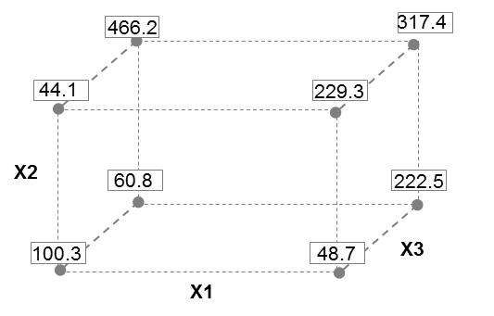 Cho bảng phân tích kết quả DOE. Tính ảnh hưởng của yếu tố X1,X2, X3 tới kết quả? | A. X1= 36.625, X2 = 156.175, X3= 161.125 | B. X1= 161.125, X2 = 36.625, X3= 156.175 | C. X1= -36.625, X2 = 156.175, X3= -161.125 | D. X1= 36.625, X2 = -156.175, X3= 161.125 | A
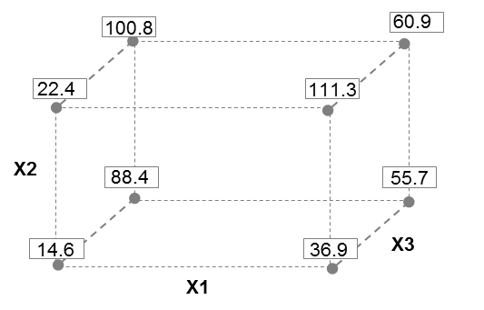 Cho bảng phân tích kết quả DOE. Tính ảnh hưởng của yếu tố X1,X2, X3 tới kết quả? | A. X1= -9.65, X2 = -24.95, X3= -30.15 | B. X1= 9.65, X2 = 24.95, X3= 30.15 | C. X1= 30.15, X2 = 24.95, X3= 9.65 | D. X1= -9.65, X2 = 30.15, X3= 24.95 | B
 Cho bảng phân tích kết quả DOE. Tính ảnh hưởng của yếu tố X1,X2, X3 tới kết quả? | A. X1= -6.35, X2 = -18.4, X3= -36.5 | B. X1= 6.35, X2 = -18.4, X3= 36.5 | C. X1= -6.35, X2 = 18.4, X3= 36.5 | D. X1= 6.35, X2 = 18.4, X3= 36.5 | C
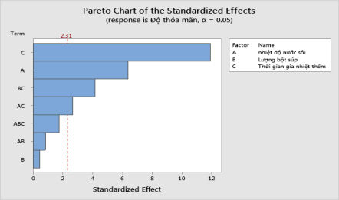 Cho bảng phân tích kết quả DOE như sau. Những yếu tố và những tương tác nào ảnh hưởng đến giá trị độ thỏa mãn? Tính giá trị độ thỏa mãn tại : nhiệt độ = 110, lượng súp = 7, thời gian = 3 | A. Ảnh hưởng gồm: Nhiệt độ, thời gian , nhiệt độ*thời gian, lượng súp*thời gian. Độ thỏa mãn = -19.833 | B. Ảnh hưởng gồm: Thời gian , nhiệt độ*thời gian, lượng súp*thời gian. Độ thỏa mãn = -18.334 | C. Ảnh hưởng gồm: Nhiệt độ, thời gian , nhiệt độ*thời gian. Độ thỏa mãn = -18.833 | D. Ảnh hưởng gồm: Nhiệt độ, thời gian , nhiệt độ*thời gian. Độ thỏa mãn = -19.833 | A

câu hỏi
QUESTION | ANSWER | A | B | C | D
Đâu là dữ liệu theo thang đo tỷ lệ? | C | Chiều dài | Tỉ suất sinh thô | GDP | Độ sáng
Trong đánh giá năng lực công đoạn theo 6sigma, sigma(độ lệch chuẩn) càng lớn càng tốt đúng hay sai? | B | Đúng | Sai
Trong đánh giá năng lực công đoạn theo 6sigma, mức sigma càng lớn càng tốt đúng hay sai? | A | Đúng | Sai
Hệ số biến thiên của công đoạn A là? | C | 56.23% | 28.27% | 8.87% căn bậc 2(Phương sai)/ Mean | 7.98%
Một công ty nước giải khát tuyên bố Thể tích lượng nước đóng chai do họ sản xuất là 330ml. Kết quả test lượng nước của 5 chai nước như hình. Công ty đó đưa ra kết luận đúng hay sai | B | Sai | Đúng | Chưa thể kết luận
Phương pháp luận của 6 Sigmal là gì? | D | MAICD | DAICM | DDAIC | DMAIC
Đâu không phải là công cụ 6 sigma khi xác định vấn đề và phạm vi dự án? | A | LOB | FMEA | PARETO | GANTT
Đâu không phải là tool Process mapping? | D | FDPM | MECE | SIPOC | Spaghetti diagram
Áp dụng định lí Pareto, phát biểu cho biểu đồ sau? | D | Cần cải tiến lỗi điểm sáng yếu vì là top 1 lỗi của công đoạn | Cần cải tiến lỗi Điểm sáng yếu & Màn hình bất thường vì chiếm 20% số lượng lỗi và thuộc top lỗi của công đoạn | Tiến hành cải tiến tất cả cả lỗi do tỉ lệ lỗi chênh lệch không quá nhiều | Cần cải tiến lỗi Điểm sáng yếu, Màn hình bất thường & SLD (74.4%) để cải thiện khoảng 80% tỉ lệ lỗi công đoạn
Với dữ liệu rời rạc, ta có thể tính năng lực công đoạn bằng cách nào? | C | Cpk | Ppk | DPMO | Cả 3 đáp án đều đúng
Tiến hành 5why, process mapping.. Rồi đưa ra kết luận về yếu tố tiềm ẩn là bước nào trong quy trình suy ra yếu tố tiềm ẩn? | B | Phân tích phân tầng | Brainstorming | Xem xét yếu tố tiềm ẩn | Logic tree
Xem xét idea được đề ra trên quan điểm MECE rồi mới kiểm tra xem có bị bỏ sot hay trùng lặp không là bước nào trong quy trình suy ra yếu tố tiềm ẩn? | C | Phân tích phân tầng | Brainstorming | Xem xét yếu tố tiềm ẩn | Logic tree
Khi lựa chọn thiết bị đo. Độ chính xác của tiêu chuẩn phải gấp tối thiểu bao nhiêu lần độ chính xác của thiết bị đo? | C | 1/10 | 1 | 10 | 100
Độ chính xác trong MSA bao gồm? | B | Tính tái hiện, tính lặp lại | Độ lệch, tính tuyến tính, tính ổn định | Biến động đo lường | Biến động thực tế
Độ tinh xảo trong MSA bao gồm? | A | Tính tái hiện, tính lặp lại | Độ lệch, tính tuyến tính, tính ổn định | Biến động đo lường | Biến động thực tế
Tính năng lực công đoạn CP biết rằng : đầu vào cung cấp 14.723 tấm Cell số lượng hàng đạt sau công đoạn CP là 13,612 sản phẩm. Công đoạn CP có các nguy cơ lỗi (CTQ) là: dán lệch POL, xước cell, dị vật cell, dán lệch PCB, Pannel gãy. | B | 3.50 ~ 3.55 | 3.65 ~ 3.70 | k | 3.75 ~ 3.80
Hãy đánh giá hệ thống máy móc dựa vào kết quả này
 | D | Gage Linearity cho kết quả tốt và Gage Bias cho kết quả không tốt | Gage Bias cho kết quả tốt và Gage Linearity cho kết quả không tốt | Cả Gage Bias và Gage Linearity đều không tốt | Cả Gage Bias và Gage Linearity đều tốt
(1) và (2) thể hiện tính chất gì của dữ liệu?
 | A | (1) Tính lặp lại (máy) (2) Tính tái hiện (người) | (1) Tính tái hiện (2) Tính lặp lại | (1) Tính ổn định (2) Tính tái hiện | (1) Tính lặp lại (2) Tính chính xác
Nhận xét nào về dữ liệu là đúng nhất?
A
C
Giá trị
đúng
Kiểm tra viên A
Kiểm tra viên B
Giá trị
đúng
Kiểm tra viên A
Kiểm tra viên B
Kiểm tra viên C
B
Kiểm tra viên C
A
B
C
(1)
(2)
A
C
Giá trị
đúng
Kiểm tra viên A
Kiểm tra viên B
Giá trị
đúng
Kiểm tra viên A
Kiểm tra viên B
Kiểm tra viên C
B
Kiểm tra viên C
A
B
C
(1)
(2)
 | B | (1) Tính lặp lại tốt (2) Tính tái hiện tốt | (1) Tính tái hiện tốt (2) Tính tái hiện không tốt | (1) Tính lặp lại tốt (2) Tính lặp lại không tốt | (1) Tính tái hiện không tốt (2) Tính lặp lại không tốt
Chọn đánh giá đúng nhất cho hệ thống đo lường này? (Total Gage < 20%)
 | C | Hệ thống không thể sử dụng được và cần phải cải tiến máy móc do NODC = 4 | Hệ thống tốt và có thể sử dụng được | Hệ thống không thể sử dụng được do NODC <5 và Totage Gage > 20%. Muốn cải tiến hệ thống ta cần tập trung vào kiểm tra lại sự tương tác giữa người và sản phẩm | Hệ thống không thể sử dụng được do NODC <5 và Totage Gage > 20%. Muốn cải tiến hệ thống ta cần tập trung vào kiểm mối tương quan giữa người và máy
Các công cụ phân tích dùng cho dữ liệu liên tục là? | B | 1 sample T, 1 Propotion, 2 Sample T | 1 sample T, Paired T, 2 Sample T | 1 Propotion, 2 Propotion, Chi square | 1 Propotion, 2 Propotion, ANOVA
Các công cụ phân tích dùng cho dữ liệu rời rạc là? | C | 1 sample T, 1 Propotion, 2 Sample T | 1 sample T, Paired T, 2 Sample T | 1 Propotion, 2 Propotion, Chi square | 1 Propotion, 2 Propotion, ANOVA
Các công cụ kiểm định tính tương quan giữa các biến số là: | C | 1 Propotion, 2 Propotion, Chi square | 1 Propotion, 2 Propotion, ANOVA | Correlation, Regression(hồi quy) | Correlation, Regression, ANOVA
Hai biến số không có quan hệ tương quan khi hệ số tương quan là ? | A | < 0.4 | > 0.8 | 0.4 ~ 0.8 | 0.8 ~ 1.0
Hai biến số có quan hệ tương quan thấp khi hệ số tương quan là ? | C | < 0.4 | > 0.8 | 0.4 ~ 0.8 | 0.8 ~ 1.0
Hai biến số có quan hệ tương quan cao khi hệ số tương quan là ? | B | < 0.4 | > 0.8 | 0.4 ~ 0.8 | 0.8 ~ 1.0
Muốn so sánh điểm thi trung bình của 1 lớp có cao hơn mức điểm tiêu chuẩn là 70đ hay không thì sử dụng công cụ phân tích là : | A | 1 Sample T | 2 Sample T | Paired Sample T | ANOVA
Câu 6. Kết quả kiểm tra 250 mẫu một lô hàng tại bộ phận IQC phát hiện 3 sản phẩm NG. Nếu giữ nguyên điều kiện sản xuất thì tỷ lệ lỗi của lô sản phẩm tiếp theo Có thể là: | C | 0.00% | 0.012% | 3.46% | Không xác định được
Câu 8. Cho kết quả phân tích về thời gian tăng ca (OT) trung bình của 3 Team. Chọn kết luận đúng: | B | Không có sự khác biệt về thời gian OT trung bình của cả 3 Team | Có sự khác biệt về thời gian OT trung bình của cả 3 Team | Team A và Team B có thời gian OT trung bình giống nhau và cao hơn Team C | Team A và Team C có thời gian OT trung bình là giống nhau và thấp hơn Team B
Cho Kết quả phân tích về điểm thi của 2 lớp A và B. Kết luận nào sau đây là đúng: | C | Có sự khác biệt về trung bình điểm thi của 2 lớp | Điểm trung bình của lớp A cao hơn của lớp B | Điểm thi của lớp A đồng đều hơn so với lớp B | Trung bình điểm thi của 2 lớp là giống nhau
Định nghĩa Process Mapping | D | Nâng cao hiểu biết về Process đó và có thể thu hẹp Process đối tượng cải thiện | Có thể ứng dụng cho nắm bắt Input, Output trong Process và tính liên quan giữa process | Làm rõ về lĩnh vực bên ngoài phạm vi và tài nguyên mà Team có thể sử dụng | All
SIPOC là gì? | C | supplier, input, pending, output, customer | supplier, input, process, output, Control | supplier, input, process, output, customer
Với dữ liệu liên tục(trong MP), ta có thể tính năng lực công đoạn bằng cách nào? | C | Cpk | Ppk | DPMO | Cả 3 đáp án đều đúng
 | B | Máy có tuyến tính do P(slope) và P(constant) > 5%. %Linearity < 5% | Máy không có tuyến tính do P(slope) và P(constant) > 5%. %Linearity < 5% | Không thể sử dụng máy này được vì R-Sq - 0.6% | Không thể sử dụng máy do P < 5%
Độ risk: > bằng 15 thì phải quản lý trọng yếu CTQ
Trong quá trình thực hiện dự án cải tiến theo Lean 6sigma, ai là người chịu trách nhiệm chính thực hiện dự án, đưa ra cải tiến và quản lí thành quả? | C | MBB, BB | MBB, Champion | BB, GB | Cả 3 đáp án đều đúng
Phạm trù phân biệt là bao nhiêu thì thích hợp cho việc quản lý process? | C | <5 | =5 | ≥5 | ≤5
Để nắm rõ mức chuẩn, ta có thể suy ra yếu tố tiềm ẩn hoặc lựa chọn vùng cải tiến tập trung là bước nào trong quy trình suy ra yếu tố tiềm ẩn? | A | Phân tích phân tầng | Brainstorming | Xem xét yếu tố tiềm ẩn | Logic tree

